LISTA DE CLIENTES
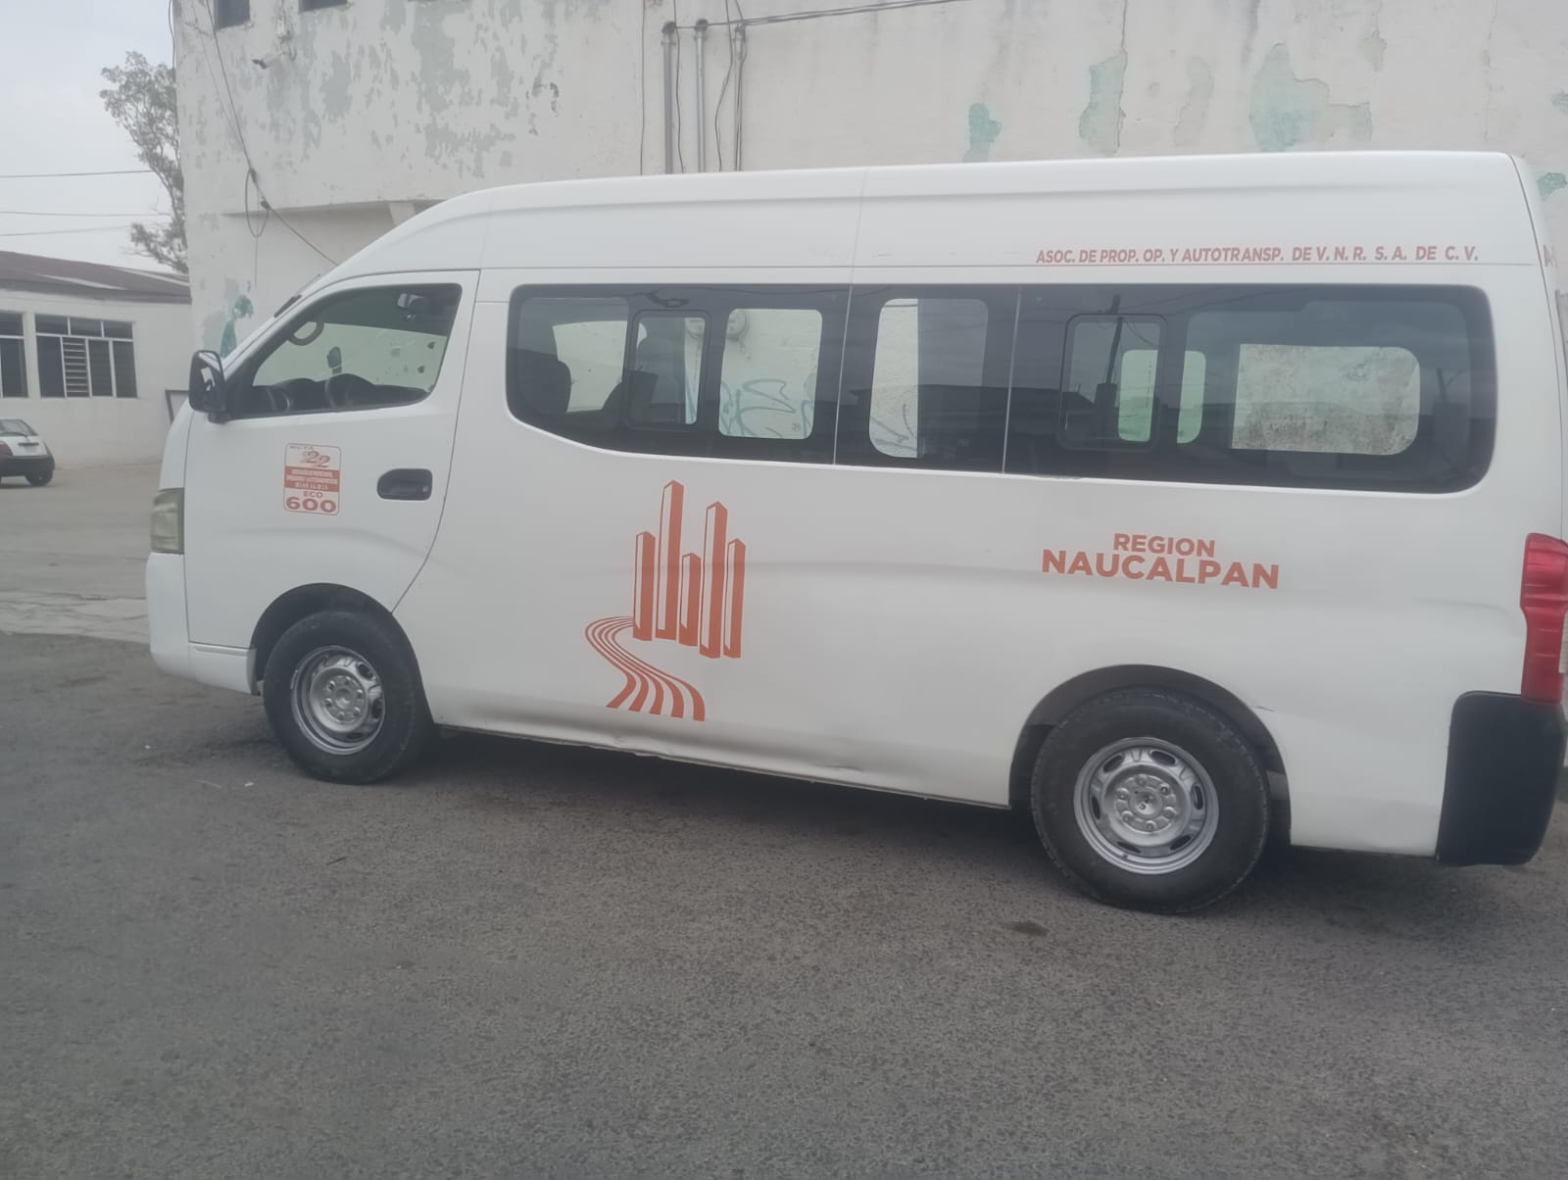
NO | NOMBRE | TELEFONO DE CLIENTE | RUTA/ ZONA | UNIDADES | TIPO DE UNIDAD | INSTALACION | PRECIO | VO. BO | NO. ECO. | PLACA | AÑO DE LA UNIDAD | SERIE VEHICULAR (VIN) | IMEI | SIM DVR | MARCA/SUBMARCA | NUMERO DE MOTOR | CUENTA: NICOLASROMERORUTA22 CONT: 22RUTAROMERO | CUENTA CON APAGADO SI/NO | NUMERO ALTERNATIVO DE EMERGENCIA | PREGUNTA BASICA
1 | RAFAEL CONTRERAS | 55 4608 4456 | RUTA 22 | 1 | (12 MESES CONTRATO) URVAN | 2019-08-14 | $7500 MENSUAL: $350 | 2019-08-21 | 600 | A27012E | 2014 | JN6BE6C53E9002562 | 15700616106 | 5521113719 | TOYOTA HIACE | QR25989155Q | USUARIO:RAFAELCONT14 CONTRASEÑA:CONTRERAS14 | SI | SOLO SU NUMERO PARA EMERGENCIA | ¿QUE LE PARECE NUESTRO SERVICIO HASTA EL MOMENTO? NO LE HA BENEFICIADO EN NADA, SOLO CONTRATO POR REQUISITO E INCLUSO LO ASALTARON ¿TIENE ALGUNA SUGERENCIA PARA NUESTRO SERVICIO? QUIERE MANTENER MAS ATENCION A SU UNIDAD ¿LE GUSTARIA QUE IMPLEMENTARAMOS ALGUN SERVICIO ESPECIAL? NO ¿DEL 1 AL 10 QUE TAN SATISFECHO ESTA CON NUESTRO SERVICIO? 7

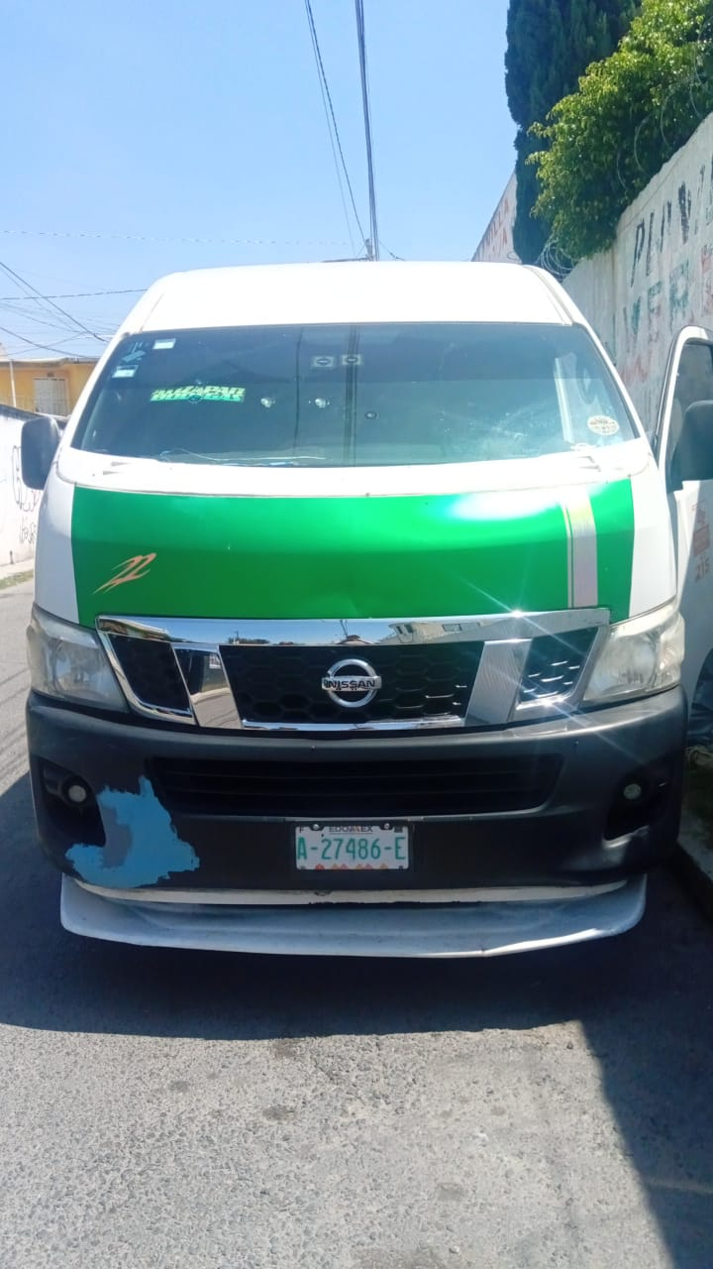

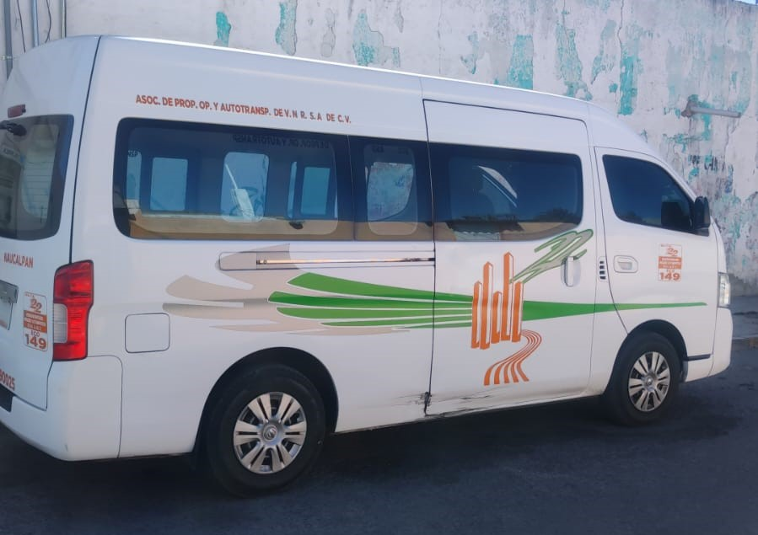

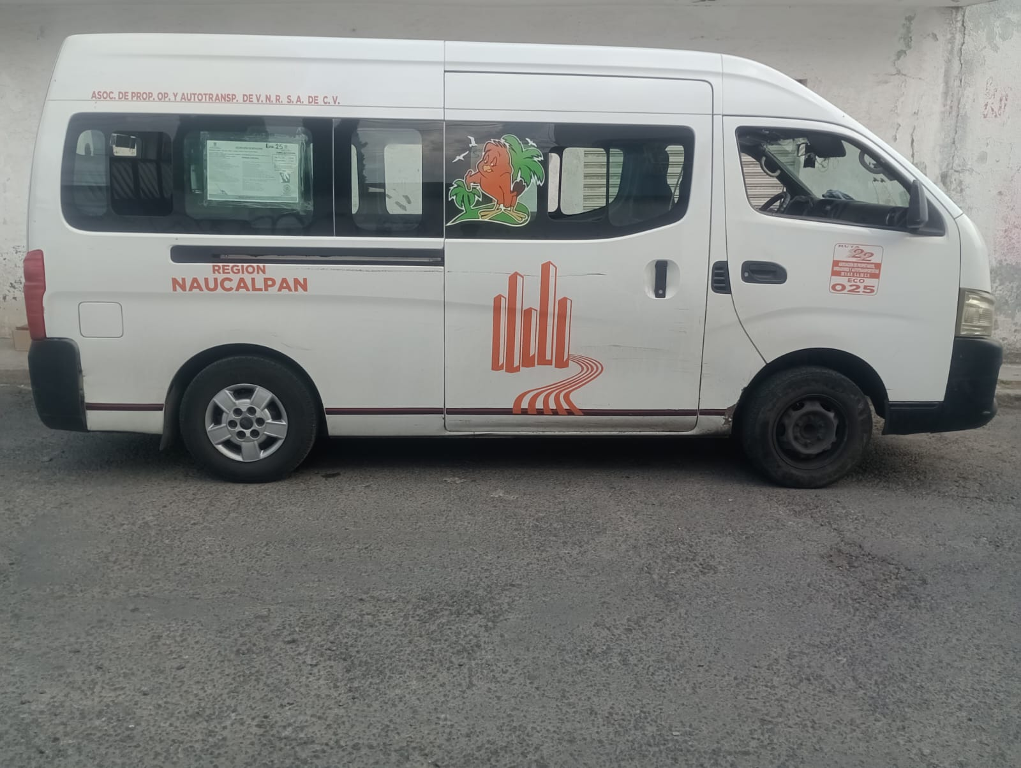

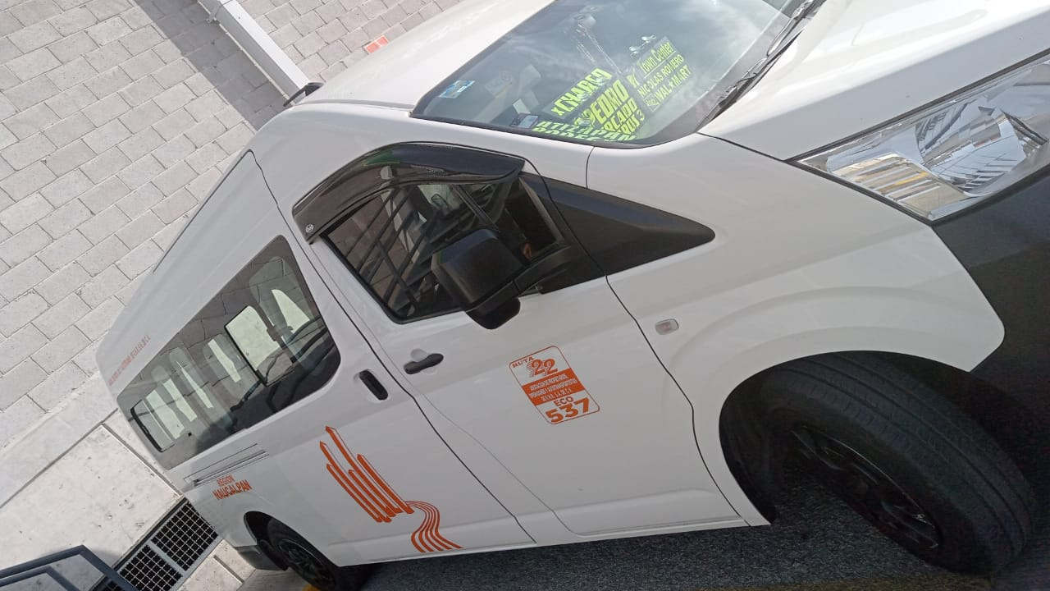

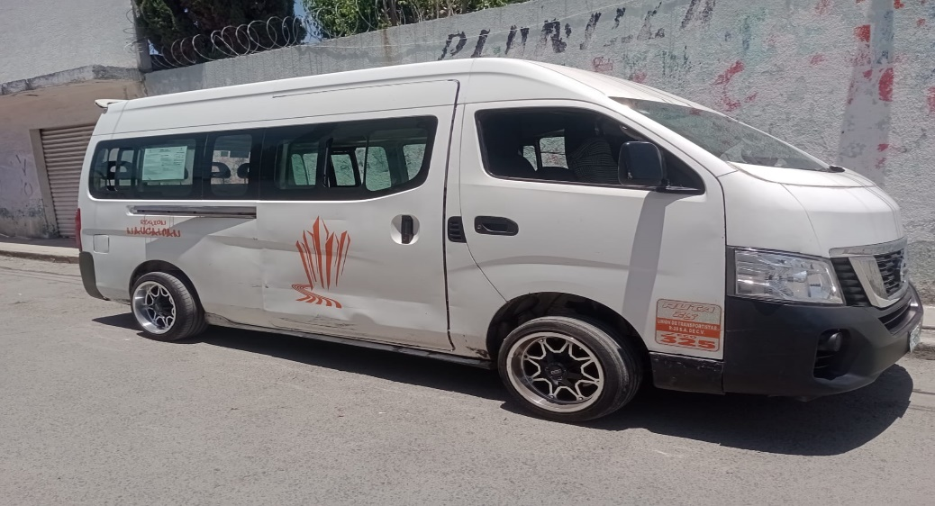

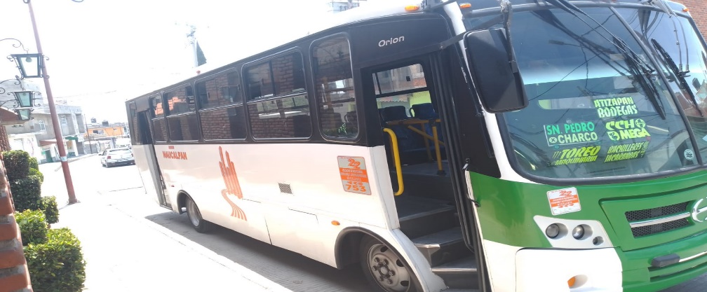
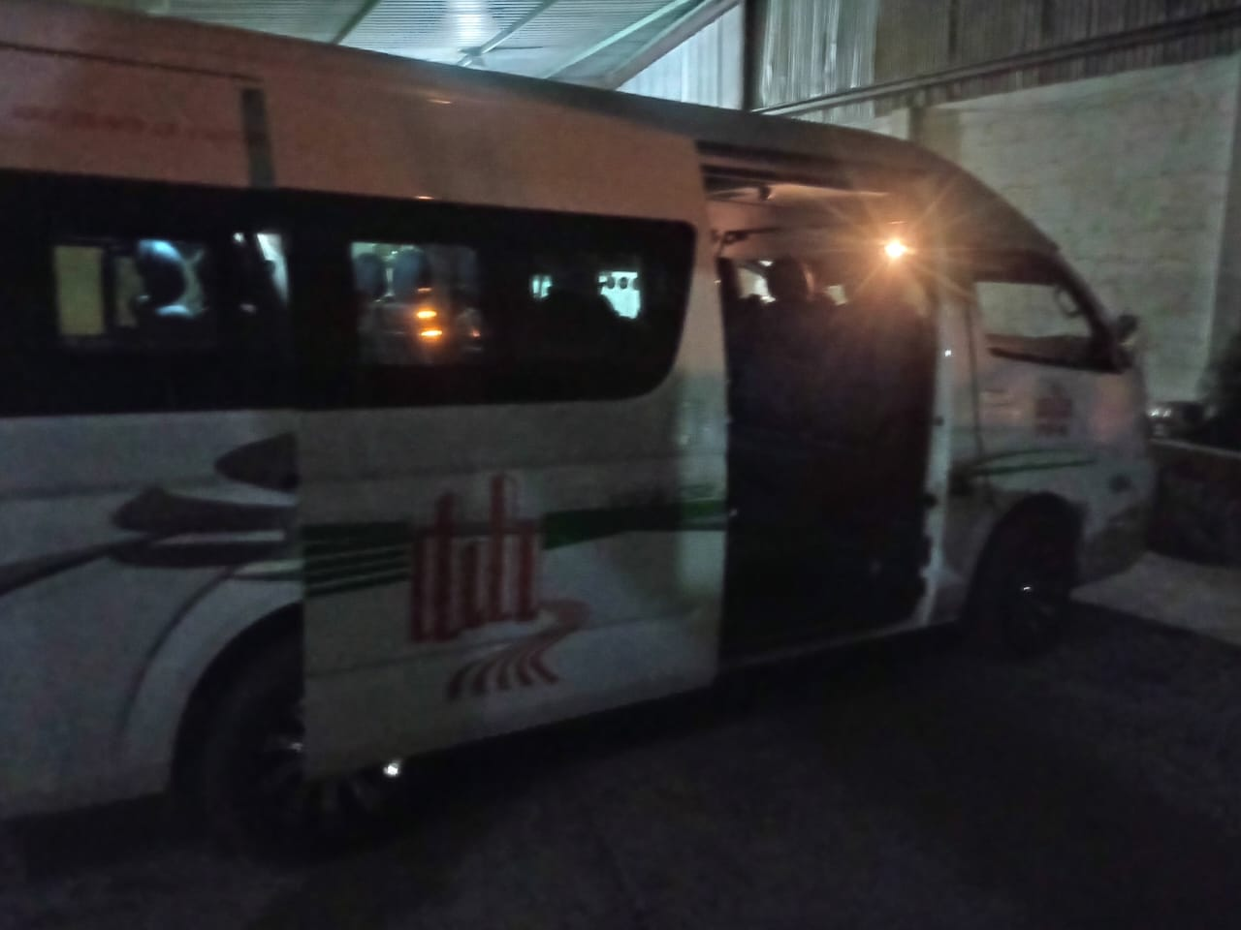

 | CLAUDIA LOPEZ DAVILA | 5545086900 | RUTA 60 | 1 | URVAN | 2025-02-07 | 10,000 Y 450 MENSUALES |  | 85 | A27891E | 2020 | JTFPX22P9L0094357 | 882020610097 | 7221570663 | TOYOTA HIACE CARGA | 2TR9237501 | CUENTA: CLAUDIAPEREZ CONTRASEÑA: PEREZ123
 | PEDRO LUCERO SOSA/YOLANDA | 5520211230 | RUTA 10 | 1 | URVAN | 2025-05-22 | 500 Y 450 MENSUALIDADES |  | 93 | A30046E | 2023 | JN6BE6CS6P9083737 | 000000060037 | 5574853365 | NISSAN URVAN NV350 | QR25817802Q | USUARIO: PEDROLUCERO CONTRASEÑA: Lucero123.
 | PEDRO LUCERO SOSA/YOLANDA | 5520211230 | RUTA 10 | 1 | URVAN | 2025-06-12 | 500 Y 450 MENSUALIDADES |  | 13 | 807799J |  |  |  |  |  |  | USUARIO: PEDROLUCERO CONTRASEÑA: Lucero123.
 |  |  |  |  |  | RUTA 60

 | IVAN ROJAS MARTINEZ | 5620589089/5549101553 | RUTA 60 | 1 | URVAN | 2025-06-27 | 10,000 Y 450 MENSUALES |  | 16 | TRAMITE | 2025 | JN6BE6CSXS9121799 | 088202060940 | 5580779314 | NISSAN URVAN NV350 | QR25851394Q | USUARIO: RAYMUNDOGOMEZ CONTRASEÑA: GOMEZ123.
63 | TAXI PROYECTO DE MOVILIDAD |  |  |  |  |  |  |  |  |  |  |  |  |  |  |  |  |  |  | ¿QUE LE PARECE NUESTRO SERVICIO HASTA EL MOMENTO? NO LE HA BENEFICIADO EN NADA, SOLO CONTRATO POR REQUISITO E INCLUSO LO ASALTARON ¿TIENE ALGUNA SUGERENCIA PARA NUESTRO SERVICIO? QUIERE MANTENER MAS ATENCION A SU UNIDAD ¿LE GUSTARIA QUE IMPLEMENTARAMOS ALGUN SERVICIO ESPECIAL? NO ¿DEL 1 AL 10 QUE TAN SATISFECHO ESTA CON NUESTRO SERVICIO? 7

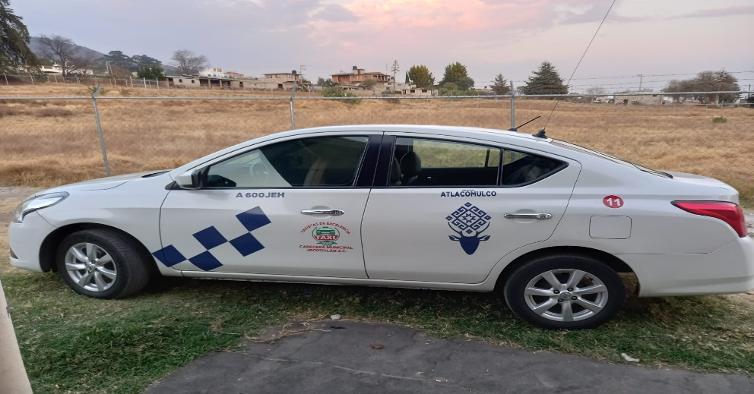

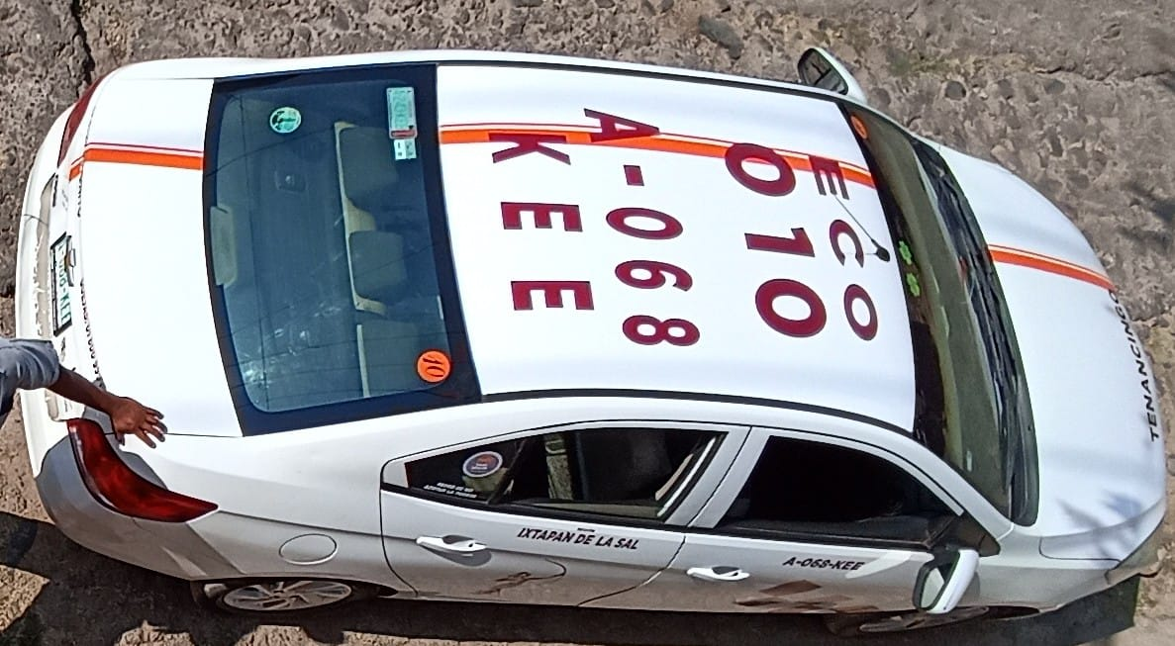

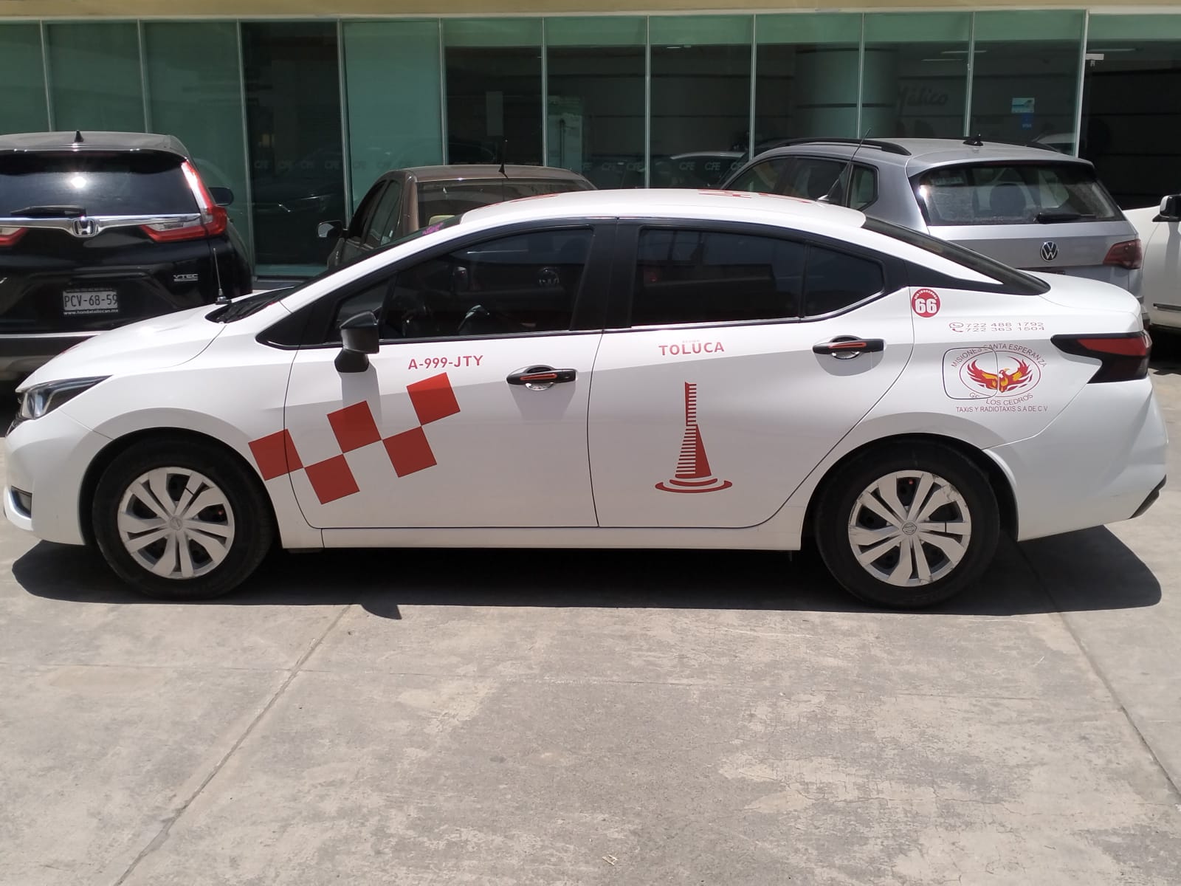
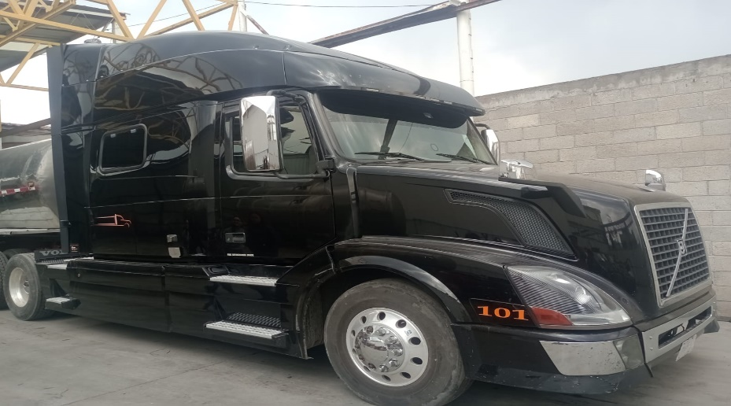

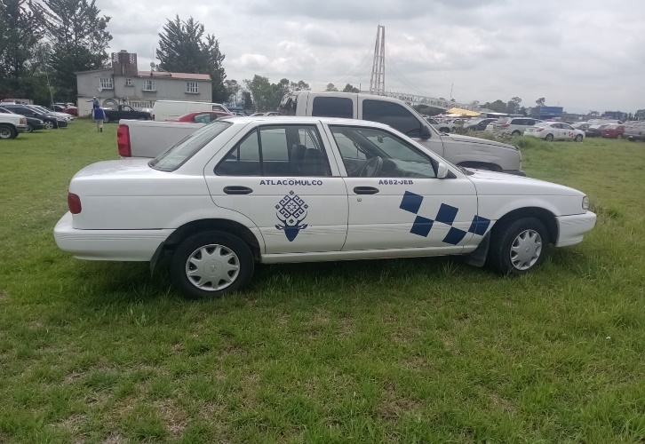
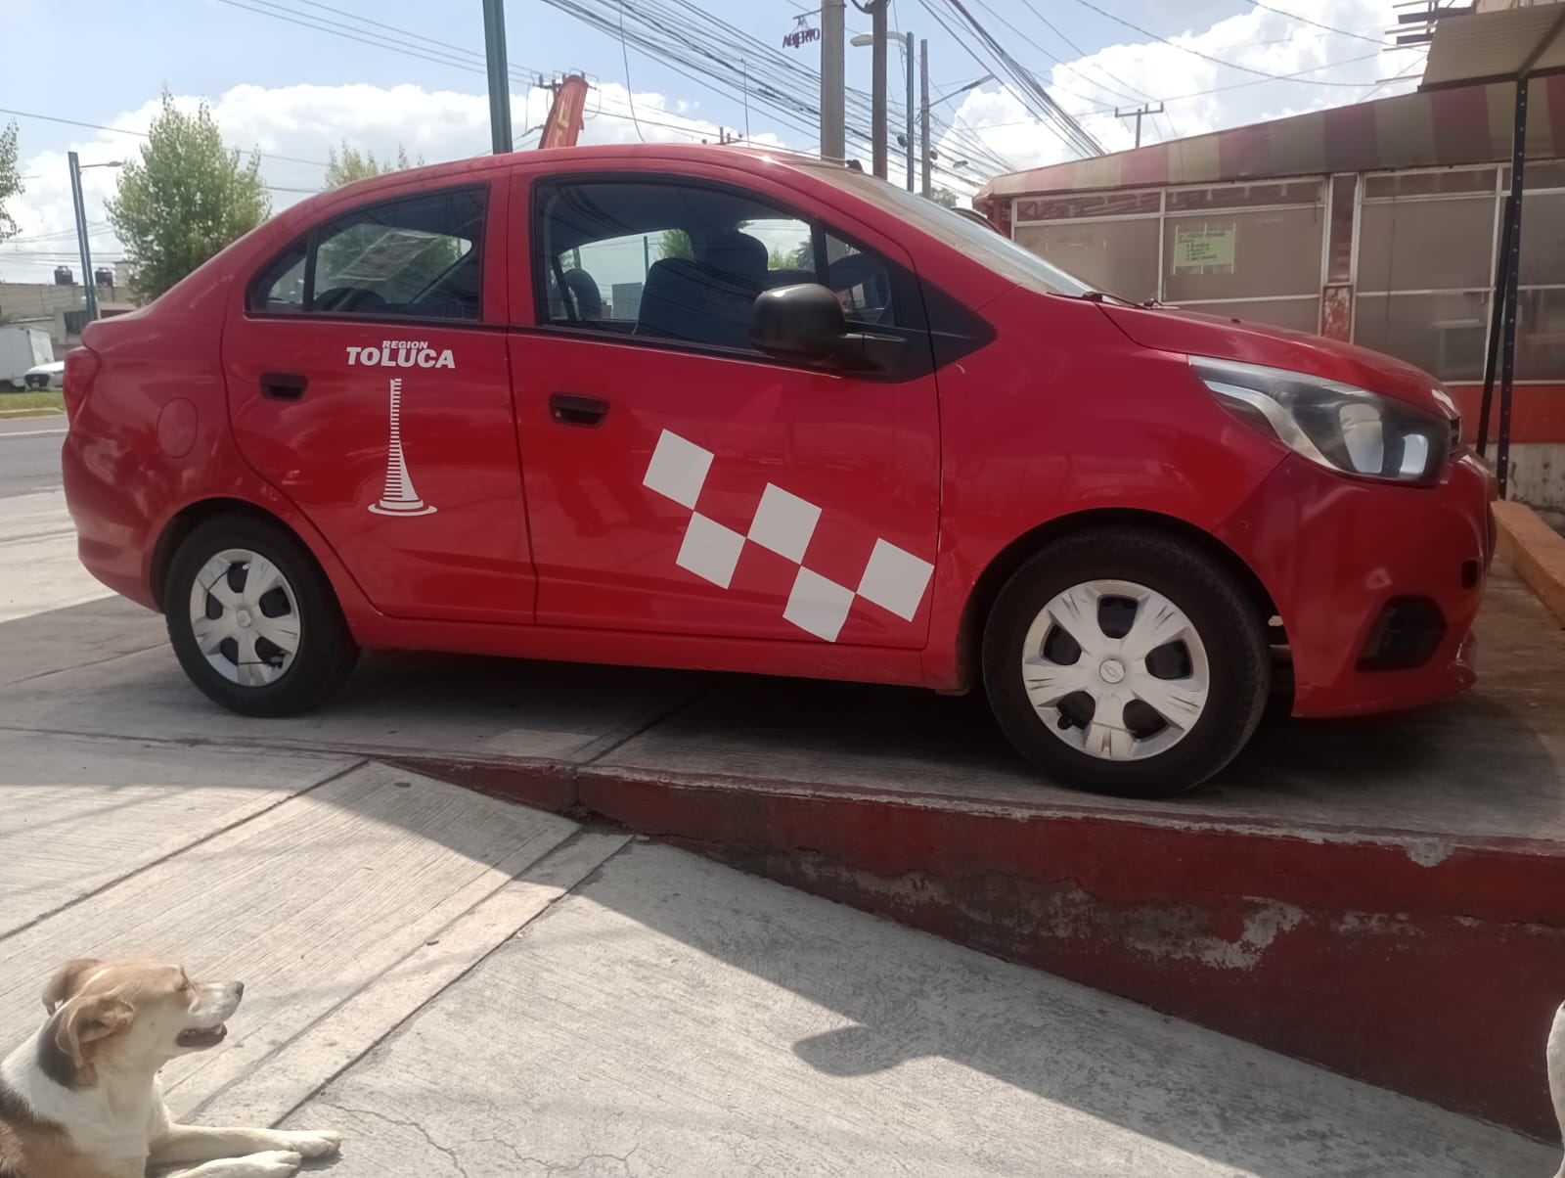

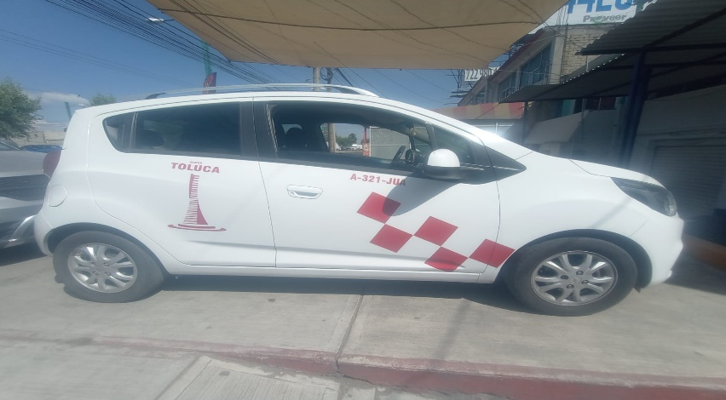
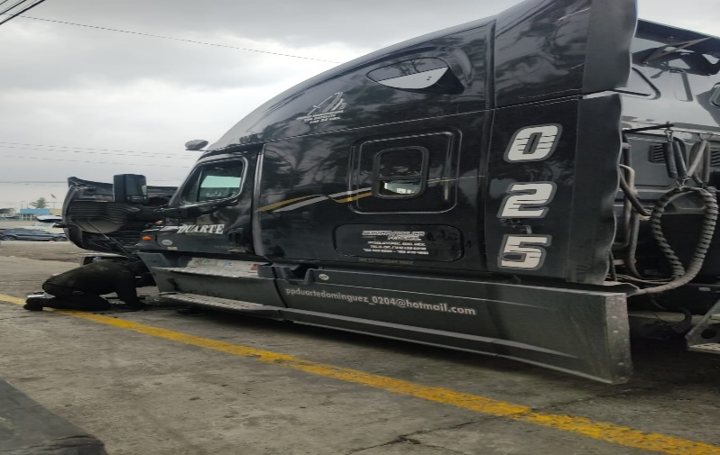

 | ANDREA ROMERO
51 | DAGNA ANDREA ROMERO MARTINEZ | 5525212931 | RUTA 22 | 1 | URVAN 12 MESES | 2023-06-13 | $7500 MES $350 |  | 312 | A30011E | 2023 | JN6BE6CS3P9083386 | 88202060991 | 7228304128 | NISSAN URVAN PANEL 4 PUERTAS | QR25816574Q | CUENTA: ANDREAROMERO CONTRASEÑA:ROMERO123 | SI |  | ¿QUE LE PARECE NUESTRO SERVICIO HASTA EL MOMENTO? NO LE HA BENEFICIADO EN NADA, SOLO CONTRATO POR REQUISITO E INCLUSO LO ASALTARON ¿TIENE ALGUNA SUGERENCIA PARA NUESTRO SERVICIO? QUIERE MANTENER MAS ATENCION A SU UNIDAD ¿LE GUSTARIA QUE IMPLEMENTARAMOS ALGUN SERVICIO ESPECIAL? NO ¿DEL 1 AL 10 QUE TAN SATISFECHO ESTA CON NUESTRO SERVICIO? 7
 | DAGNA ANDREA ROMERO MARTINEZ | 5525212931 | PARTICULAR | 1 | GPS SEN | 2024-06-20 | 2000 MENSUALIDAD 350 |  | LRN941A | LRN941A | 2018 | 3GNCJ7CE4JL402531 | 860896051034643 | 5552176992 | CHEVROLETTRAX NACIONAL | HECHO EN MEXICO | CUENTA: ANDREAROMERO CONTRASEÑA:Romero123.
ALFONSO ROMERO
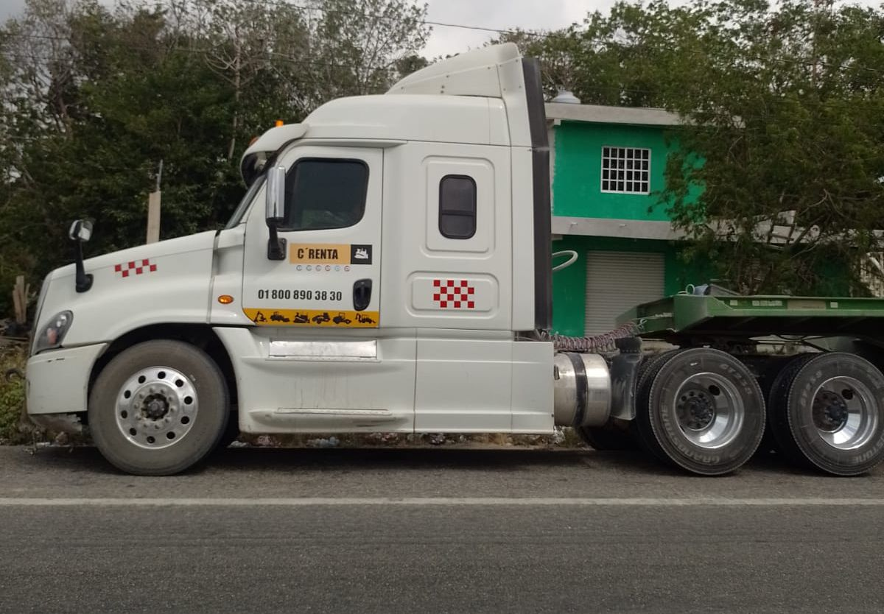
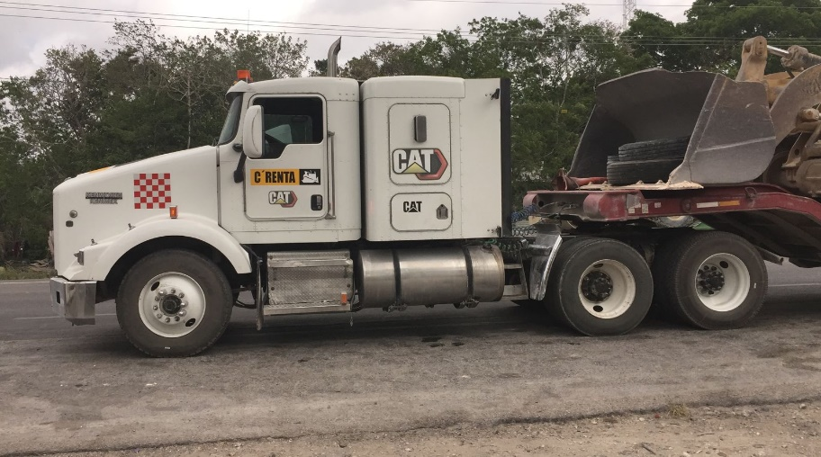

85 |  |  | DIEGO AVILES |  |  |  |  |  |  |  |  |  |  |  |  |  |  |  |  | ¿QUE LE PARECE NUESTRO SERVICIO HASTA EL MOMENTO? NO LE HA BENEFICIADO EN NADA, SOLO CONTRATO POR REQUISITO E INCLUSO LO ASALTARON ¿TIENE ALGUNA SUGERENCIA PARA NUESTRO SERVICIO? QUIERE MANTENER MAS ATENCION A SU UNIDAD ¿LE GUSTARIA QUE IMPLEMENTARAMOS ALGUN SERVICIO ESPECIAL? NO ¿DEL 1 AL 10 QUE TAN SATISFECHO ESTA CON NUESTRO SERVICIO? 7
86 | DIEGO AVILES |  | PARTICULAR | 1 | CAMION 12 MESES | 2023-04-24 | $8700 MES $500 |  |  |  |  |  |  |  |  |  | CUENTA:DIEGOAVILES CONTRASEÑA:AVILES123 |  |  | ¿QUE LE PARECE NUESTRO SERVICIO HASTA EL MOMENTO? NO LE HA BENEFICIADO EN NADA, SOLO CONTRATO POR REQUISITO E INCLUSO LO ASALTARON ¿TIENE ALGUNA SUGERENCIA PARA NUESTRO SERVICIO? QUIERE MANTENER MAS ATENCION A SU UNIDAD ¿LE GUSTARIA QUE IMPLEMENTARAMOS ALGUN SERVICIO ESPECIAL? NO ¿DEL 1 AL 10 QUE TAN SATISFECHO ESTA CON NUESTRO SERVICIO? 7
87 | DIEGO AVILES |  | PARTICULAR | 1 | CAMION 12 MESES | 2023-04-24 | $8700 MES $500 |  |  |  |  |  |  |  |  |  |  |  |  | ¿QUE LE PARECE NUESTRO SERVICIO HASTA EL MOMENTO? NO LE HA BENEFICIADO EN NADA, SOLO CONTRATO POR REQUISITO E INCLUSO LO ASALTARON ¿TIENE ALGUNA SUGERENCIA PARA NUESTRO SERVICIO? QUIERE MANTENER MAS ATENCION A SU UNIDAD ¿LE GUSTARIA QUE IMPLEMENTARAMOS ALGUN SERVICIO ESPECIAL? NO ¿DEL 1 AL 10 QUE TAN SATISFECHO ESTA CON NUESTRO SERVICIO? 7
88 |  |  | MARCO FERNANDEZ |  |  |  |  |  |  |  |  |  |  |  |  |  |  |  |  | ¿QUE LE PARECE NUESTRO SERVICIO HASTA EL MOMENTO? NO LE HA BENEFICIADO EN NADA, SOLO CONTRATO POR REQUISITO E INCLUSO LO ASALTARON ¿TIENE ALGUNA SUGERENCIA PARA NUESTRO SERVICIO? QUIERE MANTENER MAS ATENCION A SU UNIDAD ¿LE GUSTARIA QUE IMPLEMENTARAMOS ALGUN SERVICIO ESPECIAL? NO ¿DEL 1 AL 10 QUE TAN SATISFECHO ESTA CON NUESTRO SERVICIO? 7
89 | MARCO FERNANDEZ | 55 5215 3878 | CAMION |  | VOLTEO |  |  |  |  | 24AC7Z | 1989 | DF257TNEB90872 | 864893034374820 |  | INTERNATIONAL | 43114759 |  |  |  | ¿QUE LE PARECE NUESTRO SERVICIO HASTA EL MOMENTO? NO LE HA BENEFICIADO EN NADA, SOLO CONTRATO POR REQUISITO E INCLUSO LO ASALTARON ¿TIENE ALGUNA SUGERENCIA PARA NUESTRO SERVICIO? QUIERE MANTENER MAS ATENCION A SU UNIDAD ¿LE GUSTARIA QUE IMPLEMENTARAMOS ALGUN SERVICIO ESPECIAL? NO ¿DEL 1 AL 10 QUE TAN SATISFECHO ESTA CON NUESTRO SERVICIO? 7
90 | MARCO FERNANDEZ | 56 5215 3878 | CAMION |  | TRACTO |  |  |  |  | 079AR3 | 2001 | 3HSNEAMTX1N020435 | 864893034374846 |  | INTERNATIONAL | 06R0635448 |  |  |  | ¿QUE LE PARECE NUESTRO SERVICIO HASTA EL MOMENTO? NO LE HA BENEFICIADO EN NADA, SOLO CONTRATO POR REQUISITO E INCLUSO LO ASALTARON ¿TIENE ALGUNA SUGERENCIA PARA NUESTRO SERVICIO? QUIERE MANTENER MAS ATENCION A SU UNIDAD ¿LE GUSTARIA QUE IMPLEMENTARAMOS ALGUN SERVICIO ESPECIAL? NO ¿DEL 1 AL 10 QUE TAN SATISFECHO ESTA CON NUESTRO SERVICIO? 7
91 | MARCO FERNANDEZ | 57 5215 3878 | CAMION |  | TRACTO |  |  |  |  | 35AE9X | 2007 | 3HSCEAPT57N379378 | 864893034374648 |  | INTERNATIONAL | 79166077 |  |  |  | ¿QUE LE PARECE NUESTRO SERVICIO HASTA EL MOMENTO? NO LE HA BENEFICIADO EN NADA, SOLO CONTRATO POR REQUISITO E INCLUSO LO ASALTARON ¿TIENE ALGUNA SUGERENCIA PARA NUESTRO SERVICIO? QUIERE MANTENER MAS ATENCION A SU UNIDAD ¿LE GUSTARIA QUE IMPLEMENTARAMOS ALGUN SERVICIO ESPECIAL? NO ¿DEL 1 AL 10 QUE TAN SATISFECHO ESTA CON NUESTRO SERVICIO? 7
92 | MARCO FERNANDEZ | 58 5215 3878 | CAMION |  | TRACTO |  |  |  |  | 41AR7T | 2009 | 3WKAD40X59F826520 | ,864893032922083 |  | KENWORTH | 79322115 |  |  |  | ¿QUE LE PARECE NUESTRO SERVICIO HASTA EL MOMENTO? NO LE HA BENEFICIADO EN NADA, SOLO CONTRATO POR REQUISITO E INCLUSO LO ASALTARON ¿TIENE ALGUNA SUGERENCIA PARA NUESTRO SERVICIO? QUIERE MANTENER MAS ATENCION A SU UNIDAD ¿LE GUSTARIA QUE IMPLEMENTARAMOS ALGUN SERVICIO ESPECIAL? NO ¿DEL 1 AL 10 QUE TAN SATISFECHO ESTA CON NUESTRO SERVICIO? 7
93 |  | GUSTAVO DAMIAN |  |  |  |  |  |  |  |  |  |  |  |  |  |  |  |  |  | ¿QUE LE PARECE NUESTRO SERVICIO HASTA EL MOMENTO? NO LE HA BENEFICIADO EN NADA, SOLO CONTRATO POR REQUISITO E INCLUSO LO ASALTARON ¿TIENE ALGUNA SUGERENCIA PARA NUESTRO SERVICIO? QUIERE MANTENER MAS ATENCION A SU UNIDAD ¿LE GUSTARIA QUE IMPLEMENTARAMOS ALGUN SERVICIO ESPECIAL? NO ¿DEL 1 AL 10 QUE TAN SATISFECHO ESTA CON NUESTRO SERVICIO? 7

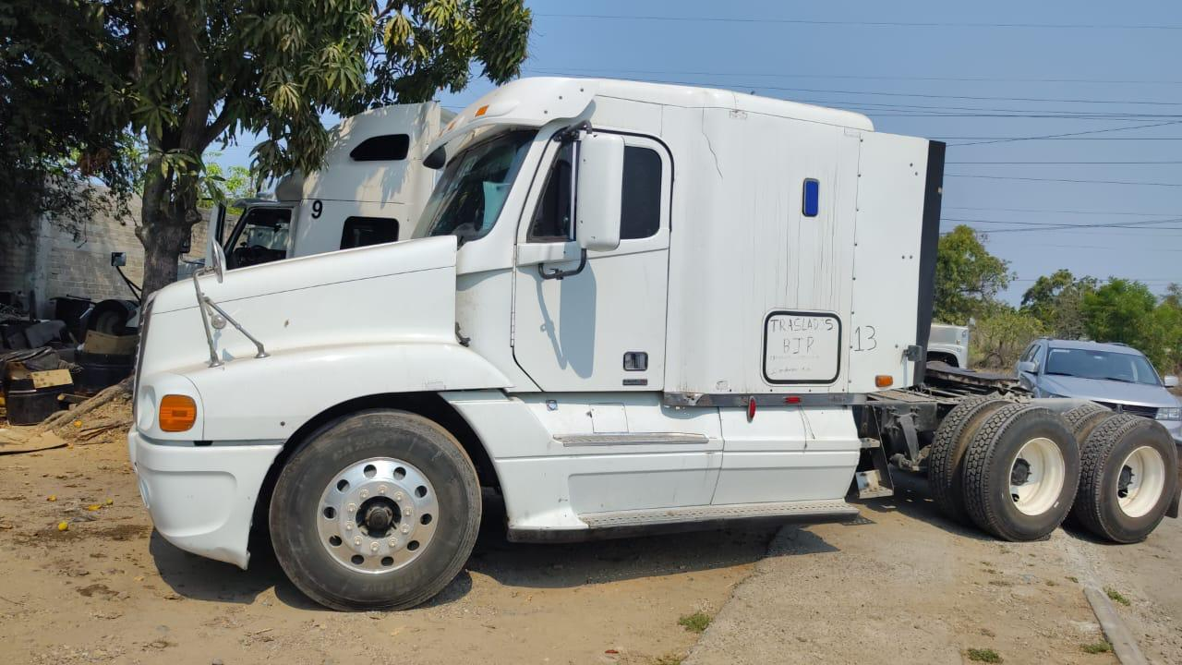

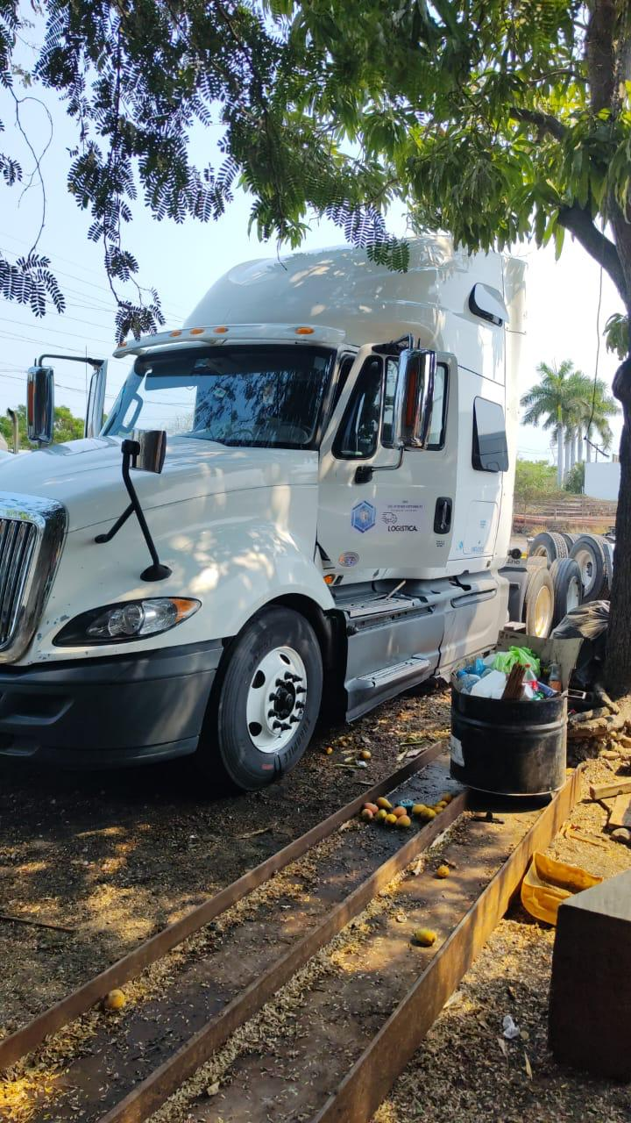

 |  |  |  |  |  |  |  |  |  |  |  |  |  |  |  |  |  |  |  | ¿QUE LE PARECE NUESTRO SERVICIO HASTA EL MOMENTO? NO LE HA BENEFICIADO EN NADA, SOLO CONTRATO POR REQUISITO E INCLUSO LO ASALTARON ¿TIENE ALGUNA SUGERENCIA PARA NUESTRO SERVICIO? QUIERE MANTENER MAS ATENCION A SU UNIDAD ¿LE GUSTARIA QUE IMPLEMENTARAMOS ALGUN SERVICIO ESPECIAL? NO ¿DEL 1 AL 10 QUE TAN SATISFECHO ESTA CON NUESTRO SERVICIO? 7
 | UNIDADES CON BAJA EN EL SISTEMA
NO | NOMBRE | TELEFONO | RUTA/ ZONA | UNIDADES | TIPO DE UNIDAD | INSTALACION | PRECIO | VO. BO | NO. ECO. | PLACA | AÑO DE LA UNIDAD | SERIE VEHICULAR (VIN) | IMEI | SIM DVR | MARCA/SUBMARCA
1 | LORENZO OLMOS | 55 1268 4849 | RUTA 22 | 1 | (12 MESES CONTRATO) URVAN | 2019-08-10 | $7500 MENSUAL: $350 | 2019-08-21 | O55 | A23220E | 2017 | JTFPX22P7H0070761 | 15700611906 | 5568690662 | TOYOTA HIACE | 2PR9094970 |  |  |  | ¿Qué LE HA PARECIDO NUESTRO SERVICIO HASTA EL MOMENTO? ¿TIENE ALGUNA SUGERENCIA PARA NUESTRO SERVICIO? ¿LE GUSTARIA QUE IMPLEM ENTARAMOS ALGUN SERVICIO ESPECIAL? ¿DEL 1 AL 10 QUE TAN SATISFECHO ESTA CON NUESTRO SERVICIO?
3 | FERNANDO HERNANDEZ URIBE | 55 3070 7330 | RUTA 22 | 1 | (12 MESES CONTRATO) URVAN | 2019-08-15 | $7500 MENSUAL: $350 | 2019-08-21 | 402 | 121405K | 2011 P | JN6AE52S8BX031876 | 15700616110 | 5614695981 | NISSAN URVAN | QR25077117 |  |  |  | ¿Qué LE HA PARECIDO NUESTRO SERVICIO HASTA EL MOMENTO? LE PARECE UN BUEN SERVICIO ¿TIENE ALGUNA SUGERENCIA PARA NUESTRO SERVICIO? NO, ESTA BIEN ASI ¿LE GUSTARIA QUE IMPLEMENTARAMOS ALGUN SERVICIO ESPECIAL? NO, ESTA SATISFECHO ¿DEL 1 AL 10 QUE TAN SATISFECHO ESTA CON NUESTRO SERVICIO? 10
4 | SERGIO GUZMAN ACEVEDO | 5 56417 1308 | RUTA 22 | 1 | (12 MESES CONTRATO) URVAN | 2019-08-15 | $7500 MENSUAL: $350 | 2019-08-21 | 661 | A27013E | 2015 | SERIE VEHICULAR JTFPX22P8F0055246 | IMEI: 15700616109 | 5574461252 | TOLLOTA HIACE CARGA | 2TR8712463 |  |  |  | ¿Qué LE HA PARECIDO NUESTRO SERVICIO HASTA EL MOMENTO? ¿TIENE ALGUNA SUGERENCIA PARA NUESTRO SERVICIO? ¿LE GUSTARIA QUE IMPLEM ENTARAMOS ALGUN SERVICIO ESPECIAL? ¿DEL 1 AL 10 QUE TAN SATISFECHO ESTA CON NUESTRO SERVICIO?
6 | MARINO DUQUE VARGAS | 55 4302 7868 | RUTA 22 | 1 | (18MESES) URVAN | 2019-09-10 | $7500 MEN: $350 PLAN 18 MESES |  | 436 | A27096E | 2017 | JN6BE6CS5H9030349 | 15700616399 | 5513885926 | NISSAN NV350 | QR25679516Q |  |  |  | ¿Qué LE HA PARECIDO NUESTRO SERVICIO HASTA EL MOMENTO? ¿TIENE ALGUNA SUGERENCIA PARA NUESTRO SERVICIO? ¿LE GUSTARIA QUE IMPLEM ENTARAMOS ALGUN SERVICIO ESPECIAL? ¿DEL 1 AL 10 QUE TAN SATISFECHO ESTA CON NUESTRO SERVICIO?
7 | JUAN CARLOS MORENO | 5514175847 | RUTA 22 | 1 | (18MESES) URVAN | 2019-09-30 | $7500 MEN: $350 PLAN 18 MESES |  | 343 | A27200E | 2014 | JN6BE6CS6E9000918 | 15700616406 | 5514847263 | NISSAN NV350 | QR25981740Q |  |  |  | ¿Qué LE HA PARECIDO NUESTRO SERVICIO HASTA EL MOMENTO? ¿TIENE ALGUNA SUGERENCIA PARA NUESTRO SERVICIO? ¿LE GUSTARIA QUE IMPLEM ENTARAMOS ALGUN SERVICIO ESPECIAL? ¿DEL 1 AL 10 QUE TAN SATISFECHO ESTA CON NUESTRO SERVICIO?
11 | HERNAN GARCIA | 55 4127 4900 | RUTA 22 | 1 | (18MESES) URVAN | 2019-10-15 | $7500 MENSUAL: $350 |  | 545 | A25966E | 2018 | JN6BE6CS3J9053425 | 15700617163 | 5513878854 | NISSAN URVAN PANEL VENTANAS AMPLIAS | QR25710448Q |  |  |  | ¿Qué LE HA PARECIDO NUESTRO SERVICIO HASTA EL MOMENTO? ¿TIENE ALGUNA SUGERENCIA PARA NUESTRO SERVICIO? ¿LE GUSTARIA QUE IMPLEM ENTARAMOS ALGUN SERVICIO ESPECIAL? ¿DEL 1 AL 10 QUE TAN SATISFECHO ESTA CON NUESTRO SERVICIO?
13 | ARTURO SANDOVAL | 55 7111 8279 | RUTA 22 | 1 | URVAN PLAN 12 MESES | 2019-10-17 | $7500 MES $350 |  | 513 | A27251E | 2020 | JN6BE6CS0L9058486 | 15700617171 | 5513879810 | NISSAN NV350 | PENDIENTE |  |  |  | ¿Qué LE HA PARECIDO NUESTRO SERVICIO HASTA EL MOMENTO? ¿TIENE ALGUNA SUGERENCIA PARA NUESTRO SERVICIO? ¿LE GUSTARIA QUE IMPLEM ENTARAMOS ALGUN SERVICIO ESPECIAL? ¿DEL 1 AL 10 QUE TAN SATISFECHO ESTA CON NUESTRO SERVICIO?
14 | HUGO NUÑEZ | 55 8806 7496 | RUTA 22 | 2 | URVAN PLAN 12 MESES | 2019-10-18 | $7500 MES $350 |  | 123 235 | A25718E 120670K | 2014 2014 | JN6BE6CSXE9004938 JN6BE6CS9E9004123 | 15700616403 15700617169 | 5585618536 5514847763 | NISSAN-NV350 NISSAN-NV350 | QR255016941 QR25998138Q |  |  |  | ¿Qué LE HA PARECIDO NUESTRO SERVICIO HASTA EL MOMENTO? ¿TIENE ALGUNA SUGERENCIA PARA NUESTRO SERVICIO? ¿LE GUSTARIA QUE IMPLEM ENTARAMOS ALGUN SERVICIO ESPECIAL? ¿DEL 1 AL 10 QUE TAN SATISFECHO ESTA CON NUESTRO SERVICIO?
15 | JOSE MANUEL ZAMORA (CARMINA) | 55 4018 2043 | RUTA 22 | 1 | URVAN 18 MESES | 2019-10-25 | $7500 MES $350 |  | 657 | 120087K | 2015 | JN6BE6CS2F9013232 | 15700617315 | 5564346992 | NISSAN NV350 | QR25563716Q |  |  |  | ¿Qué LE HA PARECIDO NUESTRO SERVICIO HASTA EL MOMENTO? LE PARECE BUENO ¿TIENE ALGUNA SUGERENCIA PARA NUESTRO SERVICIO? NO, LE PARECE QUE TRABAJAMOS BIEN ¿LE GUSTARIA QUE IMPLEMENTARAMOS ALGUN SERVICIO ESPECIAL? NINGUNO ¿DEL 1 AL 10 QUE TAN SATISFECHO ESTA CON NUESTRO SERVICIO? 9
16 | JOSE ISABEL MEJIA DE AVILA | 5510111820 | RUTA 22 | 1 | BOCHOBUS PLAN 18 MESES | 2019-10-25 | $8700 MES $450 |  | 714 | A27322E | 2018 | 3T9TP1E96JT231120 | 15700617312 | 5514834516 | ALQUEMIO ALQUEMIO PLUS | HECHO EN MEXICO |  |  |  | ¿Qué LE HA PARECIDO NUESTRO SERVICIO HASTA EL MOMENTO? ¿TIENE ALGUNA SUGERENCIA PARA NUESTRO SERVICIO? ¿LE GUSTARIA QUE IMPLEM ENTARAMOS ALGUN SERVICIO ESPECIAL? ¿DEL 1 AL 10 QUE TAN SATISFECHO ESTA CON NUESTRO SERVICIO?
17 | JOSE ISABEL MEJIA DE AVILA | 5510111820 | RUTA 22 | 1 | BOCHOBUS PLAN 18 MESES | 2020-07-20 | $8700 MES $450 |  | 4 | A-27907-E | 2020 | 3T9TP1E93LT231014 | 88202060901 | 5574628504 | ALQUEMIO ALQUEMIO PLUS | 30829134 |  |  |  | ¿Qué LE HA PARECIDO NUESTRO SERVICIO HASTA EL MOMENTO? ¿TIENE ALGUNA SUGERENCIA PARA NUESTRO SERVICIO? ¿LE GUSTARIA QUE IMPLEM ENTARAMOS ALGUN SERVICIO ESPECIAL? ¿DEL 1 AL 10 QUE TAN SATISFECHO ESTA CON NUESTRO SERVICIO?
18 | VICTOR BARRON | 55 3802 0267 | RUTA 22 | 2 | URVAN PLAN 12 MESES | 2019-10-26 | $7500 MES $350 |  | 256 369 | A25788E A27416E | 2016 2019 | JN6BE6CS3G9015637 JN6BE6CS7K9057253 | 15700617311 15700617309 | 5521443334 5521443810 | NISSAN-NV350 NISSAN-NV350 | QR25581004Q QR25730307Q |  |  |  | ¿Qué LE HA PARECIDO NUESTRO SERVICIO HASTA EL MOMENTO? ¿TIENE ALGUNA SUGERENCIA PARA NUESTRO SERVICIO? ¿LE GUSTARIA QUE IMPLEM ENTARAMOS ALGUN SERVICIO ESPECIAL? ¿DEL 1 AL 10 QUE TAN SATISFECHO ESTA CON NUESTRO SERVICIO?
19 | GILBERTO GONZALEZ GARNICA | 5543490685 | RUTA 22 | 1 | URVAN PLAN 12 MESES | 2019-10-27 | $7500 MES $350 |  | 462 | 743398J | 2011 | JN6AE52S68X029723 | 15700617313 | 5514837976 | NISSAN URVAN PANEL 4 PUERTAS | QR25034914B |  |  |  | ¿Qué LE HA PARECIDO NUESTRO SERVICIO HASTA EL MOMENTO? ¿TIENE ALGUNA SUGERENCIA PARA NUESTRO SERVICIO? ¿LE GUSTARIA QUE IMPLEM ENTARAMOS ALGUN SERVICIO ESPECIAL? ¿DEL 1 AL 10 QUE TAN SATISFECHO ESTA CON NUESTRO SERVICIO?
20 | MARCO ANTONIO VAZQUEZ | 55 3802 0267 | RUTA 79 | 1 | URVAN PLAN 12 MESES | 2019-10-27 | $7500 MES $350 |  | 467 | A25261E | 2014 | JN6BE6CS5E9001431 | 15700617316 | 5562039060 | NISSAN NV350 | QR25581004Q |  |  |  | ¿Qué LE HA PARECIDO NUESTRO SERVICIO HASTA EL MOMENTO? ¿TIENE ALGUNA SUGERENCIA PARA NUESTRO SERVICIO? ¿LE GUSTARIA QUE IMPLEM ENTARAMOS ALGUN SERVICIO ESPECIAL? ¿DEL 1 AL 10 QUE TAN SATISFECHO ESTA CON NUESTRO SERVICIO?
23 | CARLOS ARRIAGA | 55 2384 2708 | RUTA 22 | 1 | BOCHOBUS 18 MESES | 2019-10-29 | $8700 MES $450 |  | 573 | 120838K | 2014 | 9532M52P8ER425131 | 15700617318 | 5521443350 | VOLKSWAGEN VOLKSBUS | NO PROPORCIONADO |  |  |  | ¿Qué LE HA PARECIDO NUESTRO SERVICIO HASTA EL MOMENTO? ¿TIENE ALGUNA SUGERENCIA PARA NUESTRO SERVICIO? ¿LE GUSTARIA QUE IMPLEM ENTARAMOS ALGUN SERVICIO ESPECIAL? ¿DEL 1 AL 10 QUE TAN SATISFECHO ESTA CON NUESTRO SERVICIO?
26 | EMILIANO MARTINEZ | 55 1345 2114 | RUTA 22 | 1 | (18MESES) AUTOBUS | 2019-11-06 | $8700 MES $450 |  | 310 | A27450E | 2019 | 3R9L71118KL140109 | 15700617472 | 5564344689 | RENOVA | 92491500716588 |  |  |  | ¿Qué LE HA PARECIDO NUESTRO SERVICIO HASTA EL MOMENTO? LE PARECE UN BUEN SERVICIO ¿TIENE ALGUNA SUGERENCIA PARA NUESTRO SERVICIO? MEJORAR LA SITUACION DE DESCONEXION DE SUS EQUIPOS ¿LE GUSTARIA QUE IMPLEMENTARAMOS ALGUN SERVICIO ESPECIAL? CONTADOR DE PASAJEROS LE INTERESA DESPUES DE VER EL COSTO ¿DEL 1 AL 10 QUE TAN SATISFECHO ESTA CON NUESTRO SERVICIO? 9
27 | LEOPOLDO VILLEGAS SOTO | 55 3094 6554 | RUTA 22 PRESIDENTE | 1 | 12 MESES AUTOBUS | 2019-11-08 | $6000 MES $450 |  | 440 | A27429E | 2018 | 3T9TP1E96JT231117 | 15700617469 | 5585762987 | ALQUEMIO ALQUEMIO PLUS | HECHO EN MEXICO |  |  |  | ¿Qué LE HA PARECIDO NUESTRO SERVICIO HASTA EL MOMENTO? BUEN SERVICIO ¿TIENE ALGUNA SUGERENCIA PARA NUESTRO SERVICIO? ¿LE GUSTARIA QUE IMPLEMENTARAMOS ALGUN SERVICIO ESPECIAL? ¿DEL 1 AL 10 QUE TAN SATISFECHO ESTA CON NUESTRO SERVICIO?
28 | ARMANDO BLANCAS SANCHEZ | 56 1510 7651 | RUTA 22 | 1 | 12 MESES URVAN | 2019-11-11 | $5500 MES $350 |  | O88 | A27389E | 2013 | JN6AE52S7DX041964 | 15700617464 | 5564345257 | NISSAN URVAN | QR25970576Q |  |  |  | ¿Qué LE HA PARECIDO NUESTRO SERVICIO HASTA EL MOMENTO? ¿TIENE ALGUNA SUGERENCIA PARA NUESTRO SERVICIO? ¿LE GUSTARIA QUE IMPLEM ENTARAMOS ALGUN SERVICIO ESPECIAL? ¿DEL 1 AL 10 QUE TAN SATISFECHO ESTA CON NUESTRO SERVICIO?
29 | ANGEL ZENTENO GARCIA | 55 1286 2302 | RUTA 22 | 1 | 12 MESES URVAN | 2019-11-08 | $7500 MES $350 |  | 769 | A27201E | 2014 | JN8BE8CS2E9000334 | 15700617467 | 5564348739 | NISSAN NV350 PANEL VENTANAS AMPLIAS | QR25980711Q |  |  |  | ¿Qué LE HA PARECIDO NUESTRO SERVICIO HASTA EL MOMENTO? ¿TIENE ALGUNA SUGERENCIA PARA NUESTRO SERVICIO? ¿LE GUSTARIA QUE IMPLEM ENTARAMOS ALGUN SERVICIO ESPECIAL? ¿DEL 1 AL 10 QUE TAN SATISFECHO ESTA CON NUESTRO SERVICIO?
30 | HUGO MARTINEZ | 55 5043 0758 | RUTA 22 | 1 | 18 MESES URVAN | 2019-11-08 | $7500 MES $350 |  | 361 | A25594E | 2020 | JN6BE6CS0L9058715 | 15700617466 | 5521443210 | NISSAN NV350 VENTANAS AMPLIAS | QR25740076Q |  |  |  | ¿Qué LE HA PARECIDO NUESTRO SERVICIO HASTA EL MOMENTO? ¿TIENE ALGUNA SUGERENCIA PARA NUESTRO SERVICIO? ¿LE GUSTARIA QUE IMPLEM ENTARAMOS ALGUN SERVICIO ESPECIAL? ¿DEL 1 AL 10 QUE TAN SATISFECHO ESTA CON NUESTRO SERVICIO?
31 | REYNALDO VALERIO BECERRIL | 55 3888 3667 | RUTA 22 | 2 | 18 MESES URVAN | 08/11/2019 11/11/2019 | $7500 MES $350 |  | 511 279 | 746685J 808183J | 2013 2015 | JN6AE52S3DX040892 JN6BE6CS1F9012251 | 15700617473 15700617470 | 5521447930 5564348804 | NISSAN -URVAN PANEL 4 PUERTAS NISSAN NV350 | QR25959076Q QR25556624Q |  |  |  | ¿Qué LE HA PARECIDO NUESTRO SERVICIO HASTA EL MOMENTO? ¿TIENE ALGUNA SUGERENCIA PARA NUESTRO SERVICIO? ¿LE GUSTARIA QUE IMPLEM ENTARAMOS ALGUN SERVICIO ESPECIAL? ¿DEL 1 AL 10 QUE TAN SATISFECHO ESTA CON NUESTRO SERVICIO?
34 | JORGE CEDILLO | 5544821146 | RUTA 22 | 1 | (12MESES) AUTOBUS | 2019-11-19 | $8700 MES $450 |  | 750 | A25564E | 2020 | 3T9TP1E95LT231001 | 15700617666 | 5591614719 | ALQUEMIO ALQUEMIO PLUS | CUMMINS 30801685 HECHO EN MEXICO |  |  |  | ¿Qué LE HA PARECIDO NUESTRO SERVICIO HASTA EL MOMENTO? ¿TIENE ALGUNA SUGERENCIA PARA NUESTRO SERVICIO? ¿LE GUSTARIA QUE IMPLEM ENTARAMOS ALGUN SERVICIO ESPECIAL? ¿DEL 1 AL 10 QUE TAN SATISFECHO ESTA CON NUESTRO SERVICIO?
35 | JORGE CEDILLO | 5544821146 | RUTA 22 | 1 | (18MESES) AUTOBUS | 2020-07-23 | $8700 MES $450 |  | 135 | A28027E | 2018 | 3T9TP1E95JT231125 | 88202060902 | 5544485284 | ALQUEMIO ALQUEMIO PLUS | TRITON 5.4 HECHO EN MEXICO |  |  |  | ¿Qué LE HA PARECIDO NUESTRO SERVICIO HASTA EL MOMENTO? ¿TIENE ALGUNA SUGERENCIA PARA NUESTRO SERVICIO? ¿LE GUSTARIA QUE IMPLEM ENTARAMOS ALGUN SERVICIO ESPECIAL? ¿DEL 1 AL 10 QUE TAN SATISFECHO ESTA CON NUESTRO SERVICIO?
36 | LORENZO OLMOS | 55 1268 4849 | RUTA 22 | 1 | URVAN PLAN 18 MESES | 2019-11-21 | $7500 MES $350 |  | 418 | 807299J | 2015 | JN6BE6CS6F9007756 | 15700617667 | 5540252341 | NISSAN NV350 | 2TR8678G51 |  |  |  | ¿Qué LE HA PARECIDO NUESTRO SERVICIO HASTA EL MOMENTO? ¿TIENE ALGUNA SUGERENCIA PARA NUESTRO SERVICIO? ¿LE GUSTARIA QUE IMPLEM ENTARAMOS ALGUN SERVICIO ESPECIAL? ¿DEL 1 AL 10 QUE TAN SATISFECHO ESTA CON NUESTRO SERVICIO?
39 | REYNALDO VALERIO | 55 3888 3667 | RUTA 22 | 1 | URVAN PLAN 18 MESES | 2019-11-21 | $7500 MES $350 |  | 759 | A24964E | 2019 | JN6BE6CSXK9054718 JN6BEBCS5E9003065 | 15700617668 | 5521442434 | NISSAN NV350 | HECHO EN MEXICO QR25991863Q |  |  |  | ¿Qué LE HA PARECIDO NUESTRO SERVICIO HASTA EL MOMENTO? ¿TIENE ALGUNA SUGERENCIA PARA NUESTRO SERVICIO? ¿LE GUSTARIA QUE IMPLEM ENTARAMOS ALGUN SERVICIO ESPECIAL? ¿DEL 1 AL 10 QUE TAN SATISFECHO ESTA CON NUESTRO SERVICIO?
40 | LUIS ALBERTO PEREZ ROMERO | 55 2332 4122 | RUTA 22 | 1 | URVAN PLAN 18 MESES | 2019-11-21 | $7500 MES $350 |  | 121 | 807441J | 2014 | JN6BE6CS5E9003065 | 15700617671 | 5540348417 | NISSAN NV350 PANEL VENTANILLA | QR25991863Q |  |  |  | ¿Qué LE HA PARECIDO NUESTRO SERVICIO HASTA EL MOMENTO? ¿TIENE ALGUNA SUGERENCIA PARA NUESTRO SERVICIO? ¿LE GUSTARIA QUE IMPLEM ENTARAMOS ALGUN SERVICIO ESPECIAL? ¿DEL 1 AL 10 QUE TAN SATISFECHO ESTA CON NUESTRO SERVICIO?
42 | DANIEL HERRERA | 5614396239 | RUTA 22 | 1 | URVAN PLAN 18 MESES | 2019-11-22 | $7500 MES $350 |  | 161 | ENTRAMITE | 2011 | JN6AE52S8BX030355 | 15700617672 | 5564348177 | NISSA URVAN |  |  |  |  | ¿Qué LE HA PARECIDO NUESTRO SERVICIO HASTA EL MOMENTO? ¿TIENE ALGUNA SUGERENCIA PARA NUESTRO SERVICIO? ¿LE GUSTARIA QUE IMPLEM ENTARAMOS ALGUN SERVICIO ESPECIAL? ¿DEL 1 AL 10 QUE TAN SATISFECHO ESTA CON NUESTRO SERVICIO?
43 | ANTONIO SALAZAR | 55 1798 7502 | RUTA 22 | 1 | URVAN PLAN 18 MESES | 2019-11-22 | $7500 MES $350 |  | 110 | A27231E | 2019 | JN6BE6CS2K9055961 | 15700617670 | 5521442582 | NISSAN NV350 | QR25719337Q |  |  |  | ¿Qué LE HA PARECIDO NUESTRO SERVICIO HASTA EL MOMENTO? ¿TIENE ALGUNA SUGERENCIA PARA NUESTRO SERVICIO? ¿LE GUSTARIA QUE IMPLEM ENTARAMOS ALGUN SERVICIO ESPECIAL? ¿DEL 1 AL 10 QUE TAN SATISFECHO ESTA CON NUESTRO SERVICIO?
44 | ANDRES NOLASCO | 55 7432 4146 | RUTA 22 | 1 | URVAN PLAN 18 MESES | 2019-12-04 | $7500 MES $350 |  | 659 | 121526K | 2012 | JN6AE52SXCX034344 | 15700617796 | 5547814994 | NISSA URVAN | QR25907746Q |  |  |  | ¿Qué LE HA PARECIDO NUESTRO SERVICIO HASTA EL MOMENTO? ¿TIENE ALGUNA SUGERENCIA PARA NUESTRO SERVICIO? ¿LE GUSTARIA QUE IMPLEM ENTARAMOS ALGUN SERVICIO ESPECIAL? ¿DEL 1 AL 10 QUE TAN SATISFECHO ESTA CON NUESTRO SERVICIO?
46 | HECTOR JIMENEZ | 55 2575 9198 | RUTA 2501 TLALNE | 1 | URVAN PLAN 18 MESES | 2019-12-05 | $7500 MES $350 |  | 104 | 403TL154 | 2013 | JN6BE6CS5E9000974 | 15700617791 | 5585764289 | NISSA URVAN PASAJEROS 4 PUERTAS | QR25981662Q |  |  |  | ¿Qué LE HA PARECIDO NUESTRO SERVICIO HASTA EL MOMENTO? ¿TIENE ALGUNA SUGERENCIA PARA NUESTRO SERVICIO? ¿LE GUSTARIA QUE IMPLEM ENTARAMOS ALGUN SERVICIO ESPECIAL? ¿DEL 1 AL 10 QUE TAN SATISFECHO ESTA CON NUESTRO SERVICIO?
47 | MARCOS ANTONIO PEREZ | 55 4145 2195 | RUTA 22 | 1 | URVAN PLAN 18 MESES | 2019-12-05 | $7500 MES $350 |  | 437 | ENTRAMITE | 2016 | JN6BE6CSXG9017529 | 15700617793 | 5524937520 | NISSA URVAN | QR25725361Q |  |  |  | ¿Qué LE HA PARECIDO NUESTRO SERVICIO HASTA EL MOMENTO? ¿TIENE ALGUNA SUGERENCIA PARA NUESTRO SERVICIO? ¿LE GUSTARIA QUE IMPLEM ENTARAMOS ALGUN SERVICIO ESPECIAL? ¿DEL 1 AL 10 QUE TAN SATISFECHO ESTA CON NUESTRO SERVICIO?
48 | GILBERTO RIVERA | 55 3861 8478 | RUTA 22 | 1 | AUTOBUS 18 MESES | 2019-12-06 | $8700 MES $450 |  | 195 | A-27414-E | 2018 | 3T9TP1E98JT231121 | 15700617795 | 5523444346 | ALQUEMIO ALQUEMIO PLUS | VORTEC 5.7 HECHO EN MEXICO |  |  |  | ¿Qué LE HA PARECIDO NUESTRO SERVICIO HASTA EL MOMENTO? ¿TIENE ALGUNA SUGERENCIA PARA NUESTRO SERVICIO? ¿LE GUSTARIA QUE IMPLEM ENTARAMOS ALGUN SERVICIO ESPECIAL? ¿DEL 1 AL 10 QUE TAN SATISFECHO ESTA CON NUESTRO SERVICIO?
49 | GIOVANA GARCIA | 5547766786 | RUTA 22 | 1 | URVAN PLAN 18 MESES | 2019-12-26 | $7500 MES $350 |  | 581 | ENTRAMITE | 2017 | JN6BE6CS3H9025277 | 15700617797 | 5540374053 | NISSAN NV350 |  |  |  |  | ¿Qué LE HA PARECIDO NUESTRO SERVICIO HASTA EL MOMENTO? ¿TIENE ALGUNA SUGERENCIA PARA NUESTRO SERVICIO? ¿LE GUSTARIA QUE IMPLEM ENTARAMOS ALGUN SERVICIO ESPECIAL? ¿DEL 1 AL 10 QUE TAN SATISFECHO ESTA CON NUESTRO SERVICIO?
57 | ROLANDO ALVAREZ | 722 305 0425 | VALLE TOLUCA | 1 | AUTOBUS 12 MESES | 2020-02-14 | $10,000 MENS $450 |  | 148 | ENTRAMITE | 2018 | 3MBAA5DPXJM066393 | 15700618113 | 5518219927 | MERCEDEZ BENZ | QR25738212Q |  |  |  | ¿Qué LE HA PARECIDO NUESTRO SERVICIO HASTA EL MOMENTO? ¿TIENE ALGUNA SUGERENCIA PARA NUESTRO SERVICIO? ¿LE GUSTARIA QUE IMPLEM ENTARAMOS ALGUN SERVICIO ESPECIAL? ¿DEL 1 AL 10 QUE TAN SATISFECHO ESTA CON NUESTRO SERVICIO?
58 | MARIO ALBERTO IZQUIERDA | 55 9146 4792 | RUTA 22 | 1 | URVAN PLAN 12 MESES | 2020-03-19 | $7500 MES $350 |  | 795 | ENTRAMITE | 2014 | JN6BE6CS6E9004077 | 15700618117 | 5574628138 | NISSAN NV350 | HECHO EN MEXICO |  |  |  | ¿Qué LE HA PARECIDO NUESTRO SERVICIO HASTA EL MOMENTO? ¿TIENE ALGUNA SUGERENCIA PARA NUESTRO SERVICIO? ¿LE GUSTARIA QUE IMPLEM ENTARAMOS ALGUN SERVICIO ESPECIAL? ¿DEL 1 AL 10 QUE TAN SATISFECHO ESTA CON NUESTRO SERVICIO?
61 | GREGORIO VELAZQUEZ AGAPITO | 5540231873 | RUTA 22 | 1 | URVAN PLAN 12 MESES | 2020-06-09 | $7500 MES $350 |  | 192 | A27709E | 2020 | JN6BE6CS2L9060269 | 15700616107 | 5574628110 | NISSAN NV350 URVAN | HECHO EN MEXICO |  |  |  | ¿Qué LE HA PARECIDO NUESTRO SERVICIO HASTA EL MOMENTO? ¿TIENE ALGUNA SUGERENCIA PARA NUESTRO SERVICIO? ¿LE GUSTARIA QUE IMPLEM ENTARAMOS ALGUN SERVICIO ESPECIAL? ¿DEL 1 AL 10 QUE TAN SATISFECHO ESTA CON NUESTRO SERVICIO?
63 | CARLOS JAVIER MANCILLA GONZALEZ | 5564593676 | RUTA 22 | 1 | URVAN PLAN 12 MESES | 2020-08-12 | $7500 MES $351 |  | 621 | Ç | 2014 | JN6BE6CSXE9003045 3GCJP42K5PM191914 | 80202060903 | 7223978754 | NISSAN URVAN GENERAL MOTORS | 2TR9143307 PM191914 |  |  |  | ¿Qué LE HA PARECIDO NUESTRO SERVICIO HASTA EL MOMENTO? ¿TIENE ALGUNA SUGERENCIA PARA NUESTRO SERVICIO? ¿LE GUSTARIA QUE IMPLEM ENTARAMOS ALGUN SERVICIO ESPECIAL? ¿DEL 1 AL 10 QUE TAN SATISFECHO ESTA CON NUESTRO SERVICIO?
64 | LUIS GUERRERO SANCHEZ | 5532261893 | RUTA 22 | 1 | AUTOBUS 12 MESES | 2020-08-18 | $8700 MES $450 |  | 472 | A-28022-E | 2020 | 3R9LL1114LL140072 | 88202060904 | 7221755473 | RENOVA | S/N |  |  |  | ¿Qué LE HA PARECIDO NUESTRO SERVICIO HASTA EL MOMENTO? ¿TIENE ALGUNA SUGERENCIA PARA NUESTRO SERVICIO? ¿LE GUSTARIA QUE IMPLEM ENTARAMOS ALGUN SERVICIO ESPECIAL? ¿DEL 1 AL 10 QUE TAN SATISFECHO ESTA CON NUESTRO SERVICIO?
66 | ORTEGA RODRIGUEZ PEDRO | 5527385034 | RUTA 22 | 1 | URVAN PLAN 12 MESES | 2020-08-28 | $7500 MES $350 |  | 86 | A28529-E | 2015 | JN6BE6CS19008300 | 88202060907 | 7223152778 | NISSAN URVAN | QR25537611Q |  |  |  | ¿Qué LE HA PARECIDO NUESTRO SERVICIO HASTA EL MOMENTO? ¿TIENE ALGUNA SUGERENCIA PARA NUESTRO SERVICIO? ¿LE GUSTARIA QUE IMPLEM ENTARAMOS ALGUN SERVICIO ESPECIAL? ¿DEL 1 AL 10 QUE TAN SATISFECHO ESTA CON NUESTRO SERVICIO?
67 | TOMAS MAYEN CRUZ | 5518264399 | RUTA 22 | 1 | URVAN PLAN 12 MESES | 2020-09-14 | $7500 MES $351 |  | 302 | A23463E | 2016 | JN6BE6CS9G9014251 | 88202060908 | 7226748053 | NISSAN URVAN NV350 | QR25572298Q |  |  |  | ¿Qué LE HA PARECIDO NUESTRO SERVICIO HASTA EL MOMENTO? BUENO ¿TIENE ALGUNA SUGERENCIA PARA NUESTRO SERVICIO? NO, NINGUNA HA FUNCIONADO BIEN ¿LE GUSTARIA QUE IMPLEMENTARAMOS ALGUN SERVICIO ESPECIAL? NO, DE MOMENTO NO ¿DEL 1 AL 10 QUE TAN SATISFECHO ESTA CON NUESTRO SERVICIO? 10
69 | JORGE OMAR TAPIA BARCENAS | 5537102839 | RUTA 22 | 1 | AUTOBUS 12 MESES | 2020-10-03 | $8700 MES $450 |  | 225 | A-28247-E | 2020 | 3ROLL1112LL140085 | 98202060905 | 8129179292 | RENOVA CTRL DELANTERO | ´01541945604189 |  |  |  | ¿Qué LE HA PARECIDO NUESTRO SERVICIO HASTA EL MOMENTO? ¿TIENE ALGUNA SUGERENCIA PARA NUESTRO SERVICIO? ¿LE GUSTARIA QUE IMPLEM ENTARAMOS ALGUN SERVICIO ESPECIAL? ¿DEL 1 AL 10 QUE TAN SATISFECHO ESTA CON NUESTRO SERVICIO?
70 | JUAN URIEL AYALA MENDEZ | 55 4020 1374 | RUTA 22 | 1 | URVAN 12 MESES | 2020-10-13 | $7500 MES $351 |  | 104 | 403LT154 | 2020 | JN6BE6CS2L9060286 | 88202060912 | 7293444714 | NISSAN URVAN NV350 PANEL 4 VENTANAS | QR25757003Q |  |  |  | ¿Qué LE HA PARECIDO NUESTRO SERVICIO HASTA EL MOMENTO? MUY BUENO ¿TIENE ALGUNA SUGERENCIA PARA NUESTRO SERVICIO? NO, NINGUNA TODO ESTA MUY BIEN ¿LE GUSTARIA QUE IMPLEMENTARAMOS ALGUN SERVICIO ESPECIAL? NO, ESTA BIEN ASI ¿DEL 1 AL 10 QUE TAN SATISFECHO ESTA CON NUESTRO SERVICIO? 10
71 | RAYMUNDO DIONISIO COYOTE | 7224941504 | UNION DE CONCECIONARIOS DE SAN A. ACAHUALCO 13 DE JUNIO | 1 | TAXI 12 MESES | 2020-10-14 | $4,500 MES $150 |  | 69 | 8897-JGF | 2017 | MALA75BC9HM408065 | 45213763 | 7293425258 | HYUNDAI | QR25572298Q |  |  |  | ¿Qué LE HA PARECIDO NUESTRO SERVICIO HASTA EL MOMENTO? ¿TIENE ALGUNA SUGERENCIA PARA NUESTRO SERVICIO? ¿LE GUSTARIA QUE IMPLEM ENTARAMOS ALGUN SERVICIO ESPECIAL? ¿DEL 1 AL 10 QUE TAN SATISFECHO ESTA CON NUESTRO SERVICIO?
72 | BRENDA MARILU JIMENEZ | 553838447 | TRANSPORTE METROPILITANO NUEVA GENERACION | 1 | URVAN 12 MESES | 2020-10-15 | $7500 MES $351 |  | 227 | 202NZ128 | 2017 | JN6BE6CS5H9024048 | 88202060913 | 7293427962 | NISSAN URVAN NV350 PANEL 4 VENTANAS | QR25637014Q |  |  |  | ¿Qué LE HA PARECIDO NUESTRO SERVICIO HASTA EL MOMENTO? ¿TIENE ALGUNA SUGERENCIA PARA NUESTRO SERVICIO? ¿LE GUSTARIA QUE IMPLEM ENTARAMOS ALGUN SERVICIO ESPECIAL? ¿DEL 1 AL 10 QUE TAN SATISFECHO ESTA CON NUESTRO SERVICIO?
73 | RAUL RIVERA MOSCOSA | 5617279445 | RUTA 22 | 1 | URVAN 12 MESES | 2020-10-17 | $7500 MES $351 |  | 281 | EN TRAMITE | 2019 | JTFPX22P4K0090098 | 88202060915 | 7224169626 | TOYOTA HIACE VENTANAS SUPER LARGAS | 2TR-9206497 |  |  |  | ¿Qué LE HA PARECIDO NUESTRO SERVICIO HASTA EL MOMENTO? ¿TIENE ALGUNA SUGERENCIA PARA NUESTRO SERVICIO? ¿LE GUSTARIA QUE IMPLEM ENTARAMOS ALGUN SERVICIO ESPECIAL? ¿DEL 1 AL 10 QUE TAN SATISFECHO ESTA CON NUESTRO SERVICIO?
74 | OMAR AGUILERA | 5567542318 | RUTA 22 | 1 | URVAN 12 MESES | 2020-10-15 | $7500 MES $351 |  | 688 | EN TRAMITE | 2014 | JN6BE6CS1E9006853 | 88202060914 | 7292363315 | NISSAN URVAN NV350 | QR25519706Q |  |  |  | ¿Qué LE HA PARECIDO NUESTRO SERVICIO HASTA EL MOMENTO? ¿TIENE ALGUNA SUGERENCIA PARA NUESTRO SERVICIO? ¿LE GUSTARIA QUE IMPLEM ENTARAMOS ALGUN SERVICIO ESPECIAL? ¿DEL 1 AL 10 QUE TAN SATISFECHO ESTA CON NUESTRO SERVICIO?
75 | EMMANUEL RODRIGUEZ GONZALEZ | 5611926535 | RUTA 22 | 1 | URVAN 12 MESES | 2020-11-10 | $7500 MES $351 |  | 213 | EN TRAMITE | 2020 | JN6BE6CS9L9060799 | 88202060923 | 7224525802 | NISSAN |  |  |  |  | ¿Qué LE HA PARECIDO NUESTRO SERVICIO HASTA EL MOMENTO? ¿TIENE ALGUNA SUGERENCIA PARA NUESTRO SERVICIO? ¿LE GUSTARIA QUE IMPLEM ENTARAMOS ALGUN SERVICIO ESPECIAL? ¿DEL 1 AL 10 QUE TAN SATISFECHO ESTA CON NUESTRO SERVICIO?
77 | GREGORIO REVUELTA | 55 7901 0462 | RUTA 22 | 1 | AUTOBUS 12 MESES | 2020-11-11 | $8700 MES $450 |  | 599 | 807233J | 2013 | 3MN1U52R1DD800177 | 88202060924 | 7292847707 | VOLKSWAGEN VOLKBUS | `01533255533321 |  |  |  | ¿Qué LE HA PARECIDO NUESTRO SERVICIO HASTA EL MOMENTO? ¿TIENE ALGUNA SUGERENCIA PARA NUESTRO SERVICIO? ¿LE GUSTARIA QUE IMPLEM ENTARAMOS ALGUN SERVICIO ESPECIAL? ¿DEL 1 AL 10 QUE TAN SATISFECHO ESTA CON NUESTRO SERVICIO?
78 | ANTELMA SANTANA | 55 2863 0708 | RUTA 22 | 1 | URVAN 12 MESES | 2020-11-11 | $7500 MES $351 |  | 263 | 746-773-J | 2007 | JN6FE52S57X583719 | 88202060925 | 7292255575 | NISSAN URVAN PANEL | KA24-976330X |  |  |  | ¿Qué LE HA PARECIDO NUESTRO SERVICIO HASTA EL MOMENTO? ¿TIENE ALGUNA SUGERENCIA PARA NUESTRO SERVICIO? ¿LE GUSTARIA QUE IMPLEM ENTARAMOS ALGUN SERVICIO ESPECIAL? ¿DEL 1 AL 10 QUE TAN SATISFECHO ESTA CON NUESTRO SERVICIO?
79 | OLIVER MENDOZA | 722 563 2203 | RUTA 22 | 1 | AUTOBUS 12 MESES | 2020-10-24 | $8700 MES $450 |  | 354 | 1AC16157 | 2015 | 3HBB25EN3FL123647 | 88202060916 | 7293424459 | INERNATIONAL | QR25713942Q |  |  |  | ¿Qué LE HA PARECIDO NUESTRO SERVICIO HASTA EL MOMENTO? ¿TIENE ALGUNA SUGERENCIA PARA NUESTRO SERVICIO? ¿LE GUSTARIA QUE IMPLEM ENTARAMOS ALGUN SERVICIO ESPECIAL? ¿DEL 1 AL 10 QUE TAN SATISFECHO ESTA CON NUESTRO SERVICIO?
80 | BENJAMIN CAMACHO MEDELLIN | 56 2456 9155 | RUTA 22 | 1 | URVAN 12 MESES | 2020-10-30 | $7500 MES $351 |  | 209 | EN TRAMITE | 2014 | JN6BE6CSXE90028 | 15700617665 | 5521447946 | TOYOTA | ¨1533255533321 |  |  |  | ¿Qué LE HA PARECIDO NUESTRO SERVICIO HASTA EL MOMENTO? ¿TIENE ALGUNA SUGERENCIA PARA NUESTRO SERVICIO? ¿LE GUSTARIA QUE IMPLEM ENTARAMOS ALGUN SERVICIO ESPECIAL? ¿DEL 1 AL 10 QUE TAN SATISFECHO ESTA CON NUESTRO SERVICIO?
81 | EPIFANIO PEREZ | 55 2959 5378 | RUTA 22 | 1 | URVAN 12 MESES | 2020-10-03 | $7500 MES $351 |  | 767 | A23869E | 2014 | JN6BE6CS3G9018344 | 88202060917 | 7292364111 | NISSAN URVAN NV350 | QR25597486Q |  |  |  | ¿Qué LE HA PARECIDO NUESTRO SERVICIO HASTA EL MOMENTO? ¿TIENE ALGUNA SUGERENCIA PARA NUESTRO SERVICIO? ¿LE GUSTARIA QUE IMPLEM ENTARAMOS ALGUN SERVICIO ESPECIAL? ¿DEL 1 AL 10 QUE TAN SATISFECHO ESTA CON NUESTRO SERVICIO?
82 | EPIFANIO PEREZ | 55 2959 5378 | RUTA 22 | 1 | URVAN 12 MESES | 2020-10-03 | $7500 MES $351 |  | 737 | A25787E | 2016 | JN6BE6CS6G9016216 | 88202060918 | 5514719511 | NISSAN | 1A016157 |  |  |  | ¿Qué LE HA PARECIDO NUESTRO SERVICIO HASTA EL MOMENTO? ¿TIENE ALGUNA SUGERENCIA PARA NUESTRO SERVICIO? ¿LE GUSTARIA QUE IMPLEM ENTARAMOS ALGUN SERVICIO ESPECIAL? ¿DEL 1 AL 10 QUE TAN SATISFECHO ESTA CON NUESTRO SERVICIO?
84 | CARLOS QUIJANO | 55 1800 0115 | RUTA 22 | 1 | URVAN 12 MESES | 2020-11-06 | $7500 MES $351 |  | 365 | A24105F | 2020 | JTFPX22P0F0055533 | 88202060920 | 7291794744 | TOYOTA HIACE VENTANAS SUPERLARGAS | 2TR-8714055 |  |  |  | ¿Qué LE HA PARECIDO NUESTRO SERVICIO HASTA EL MOMENTO? ¿TIENE ALGUNA SUGERENCIA PARA NUESTRO SERVICIO? ¿LE GUSTARIA QUE IMPLEM ENTARAMOS ALGUN SERVICIO ESPECIAL? ¿DEL 1 AL 10 QUE TAN SATISFECHO ESTA CON NUESTRO SERVICIO?
85 | ENRIQUE AGUIRRE | 5611614986 | RUTA 22 | 1 | URVAN 12 MESES | 2020-11-13 | $7500 MES $351 |  | 166 | EN TRAMITE | 2015 | JN6BE6CS7E9003441 | 88202060926 | 5526700907 | NISSAN URVAN | QR25994462Q |  |  |  | ¿Qué LE HA PARECIDO NUESTRO SERVICIO HASTA EL MOMENTO? ¿TIENE ALGUNA SUGERENCIA PARA NUESTRO SERVICIO? ¿LE GUSTARIA QUE IMPLEM ENTARAMOS ALGUN SERVICIO ESPECIAL? ¿DEL 1 AL 10 QUE TAN SATISFECHO ESTA CON NUESTRO SERVICIO?
86 | ANGEL BLANCAS SANCHEZ | 5560276268 | RUTA 22 | 1 | URVAN 12 MESES | 2020-11-17 | $7500 MES $351 |  | 652 | ENTRAMITE | 2013 | JN6AE52S4DX041470 | 88202060927 | 5568983634 | NISSAN URVAN PANEL 4 PUERTAS TOLDO ALTO | QR25965107Q |  |  |  | ¿Qué LE HA PARECIDO NUESTRO SERVICIO HASTA EL MOMENTO? ¿TIENE ALGUNA SUGERENCIA PARA NUESTRO SERVICIO? ¿LE GUSTARIA QUE IMPLEM ENTARAMOS ALGUN SERVICIO ESPECIAL? ¿DEL 1 AL 10 QUE TAN SATISFECHO ESTA CON NUESTRO SERVICIO?
87 | EDUARDO VELAZQUEZ | 5548066632 | RUTA 22 | 1 | URVAN 12 MESES | 2020-11-18 | $7500 MES $351 |  | 708 | EN TRAMITE | 2013 | JTF5X23P8D6127632 | 88202060928 | 5529122764 | NISSAN | NO PROPORCIONADO |  |  |  | ¿Qué LE HA PARECIDO NUESTRO SERVICIO HASTA EL MOMENTO? ¿TIENE ALGUNA SUGERENCIA PARA NUESTRO SERVICIO? ¿LE GUSTARIA QUE IMPLEM ENTARAMOS ALGUN SERVICIO ESPECIAL? ¿DEL 1 AL 10 QUE TAN SATISFECHO ESTA CON NUESTRO SERVICIO?
91 | YOLANDA VILLEGAS RAMIREZ | 5515068064 | RUTA 22 | 1 | AUTOBUS 12 MESES | 2020-11-26 | $8700 MES $450 |  | 656 | A28461E | 2014 | JAANPR751E7005804 | 88202060933 | 5550699756 | ITZUZU | HECHO EN MEXICO |  |  |  | ¿Qué LE HA PARECIDO NUESTRO SERVICIO HASTA EL MOMENTO? ¿TIENE ALGUNA SUGERENCIA PARA NUESTRO SERVICIO? ¿LE GUSTARIA QUE IMPLEM ENTARAMOS ALGUN SERVICIO ESPECIAL? ¿DEL 1 AL 10 QUE TAN SATISFECHO ESTA CON NUESTRO SERVICIO?
93 | BERNARDO PEREZ LEON | 5516051850 | RUTA 22 | 1 | URVAN 12 MESES | 2020-12-05 | $7500 MES $351 |  | 771 | A28529E | 2016 | JN6BE6CS9G9014167 | 88202060935 | 5620912734 | NISSAN URVAN PANEL | QR25571470Q |  |  |  | ¿Qué LE HA PARECIDO NUESTRO SERVICIO HASTA EL MOMENTO? ¿TIENE ALGUNA SUGERENCIA PARA NUESTRO SERVICIO? ¿LE GUSTARIA QUE IMPLEM ENTARAMOS ALGUN SERVICIO ESPECIAL? ¿DEL 1 AL 10 QUE TAN SATISFECHO ESTA CON NUESTRO SERVICIO?
94 | CHRISTIAN ALEJANDRO MARTINEZ SANCHEZ / ROSA VARGAS ALMAZAN | 772 107 5862 | RUTA 22 | 1 | URVAN 12 MESES | 2021-01-08 | $7500 MES $351 |  | 367 | ENTRAMITE | 2014 | JN6BE6CS8E9002296 | 88202060937 | 5610744322 | NISSAN URVAN PANEL VENTANA AMPLIA | QR25987100Q |  |  |  | ¿Qué LE HA PARECIDO NUESTRO SERVICIO HASTA EL MOMENTO? ¿TIENE ALGUNA SUGERENCIA PARA NUESTRO SERVICIO? ¿LE GUSTARIA QUE IMPLEM ENTARAMOS ALGUN SERVICIO ESPECIAL? ¿DEL 1 AL 10 QUE TAN SATISFECHO ESTA CON NUESTRO SERVICIO?
95 | REYNA SANCHEZ MARTINEZ | 5552967364 | RUTA 22 | 1 | URVAN 12 MESES | 2020-05-17 | $7500 MES $351 |  | 735 | ENTRAMITE | 2019 | JTFPX22P4K0088268 | 88202060936 | 5540566293 | TOYOTA HIACE VENTANAS SUPERLARGAS G V S- long | 2TR-9195915 |  |  |  | ¿Qué LE HA PARECIDO NUESTRO SERVICIO HASTA EL MOMENTO? ¿TIENE ALGUNA SUGERENCIA PARA NUESTRO SERVICIO? ¿LE GUSTARIA QUE IMPLEM ENTARAMOS ALGUN SERVICIO ESPECIAL? ¿DEL 1 AL 10 QUE TAN SATISFECHO ESTA CON NUESTRO SERVICIO?
96 | GUADALUPE ITZEL AGUILAR FLORES | 5516199739 | RUTA 22 | 1 | URVAN 12 MESES | 2021-01-18 | $7500 MES $351 |  | 634 | A29003E | 2015 | JN1BE6DS3F9003474 | 88202060938 | 5564801101 | NISSAN NV350 15 PAS AMPLIA | AAA |  |  |  | ¿Qué LE HA PARECIDO NUESTRO SERVICIO HASTA EL MOMENTO? ¿TIENE ALGUNA SUGERENCIA PARA NUESTRO SERVICIO? ¿LE GUSTARIA QUE IMPLEM ENTARAMOS ALGUN SERVICIO ESPECIAL? ¿DEL 1 AL 10 QUE TAN SATISFECHO ESTA CON NUESTRO SERVICIO?
99 | CARLOS ARRIAGA ARTEAGA | 55 2384 2708 | RUTA 22 | 1 | URVAN 12 MESES | 2021-03-18 | $7500 MES $350 |  | 14 | EN TRAMITE | 2016 | JN6BE6CS2G9014365 | 88202060940 | 7226780948 | NISSAN/NV350 URVAN PANEL 4 VENTANAS AMPLIA TM | QR25573195Q |  |  |  | ¿Qué LE HA PARECIDO NUESTRO SERVICIO HASTA EL MOMENTO? ¿TIENE ALGUNA SUGERENCIA PARA NUESTRO SERVICIO? ¿LE GUSTARIA QUE IMPLEM ENTARAMOS ALGUN SERVICIO ESPECIAL? ¿DEL 1 AL 10 QUE TAN SATISFECHO ESTA CON NUESTRO SERVICIO?
100 | HECTOR MANUEL BRAVO CONTRERAS | 55 8238 5835 | RUTA 22 | 1 | URVAN 12 MESES | 2021-03-29 | $7500 MES $350 |  | 155 | EN TRAMITE | 2020 | JN6BE6CS4L9059592 | 88202060942 | 8128721447 | NISSAN/NV350 URVAN PANEL 4 VENTANAS AMPLIA TM | QR25741771Q |  |  |  | ¿Qué LE HA PARECIDO NUESTRO SERVICIO HASTA EL MOMENTO? ¿TIENE ALGUNA SUGERENCIA PARA NUESTRO SERVICIO? ¿LE GUSTARIA QUE IMPLEM ENTARAMOS ALGUN SERVICIO ESPECIAL? ¿DEL 1 AL 10 QUE TAN SATISFECHO ESTA CON NUESTRO SERVICIO?
108 | RAFAEL MEJIA PEÑALOZA | 5536699339 Y 5562345593 | RUTA 22 | 1 | URVAN 12 MESES | 2021-10-11 | $7500 MES $350 |  | 551 | ENTRAMITE | 2017 | JN6BE6CS1H9022085 | 88202060955 | 5513763854 | NISSAN URVAN PANEL 4 VENTANA AMPLIA TM | QR25 628297Q
109 | FLOR FALSEDA/HECTOR CISNEROS ALCANTARA | 55 1814 0581 | RUTA 22 | 1 | URVAN 12 MESES | 2021-10-29 | $7500 MES $351 |  | SG-02 | A23215E | 2014 | JTFPX22P6E0051002 | 88202060958 | 5537209625 | TOYOTA HIACE CARGA | 2TR8678433
110 | JORGE CEDILLO | 5544821146 | RUTA 22 | 1 | CAMION 18 MESES | 2021-08-12 | $8700 MES $450 |  | 346 | EN TRAMITE P | 2020 | 3T9TP1E97LT231050 | 88202060951 | 5583026760 | MARCA ALQUEMIO/ ALQUEMIO PLUS | HECHO EN MEXICO |  |  |  | ¿Qué LE HA PARECIDO NUESTRO SERVICIO HASTA EL MOMENTO? ¿TIENE ALGUNA SUGERENCIA PARA NUESTRO SERVICIO? ¿LE GUSTARIA QUE IMPLEM ENTARAMOS ALGUN SERVICIO ESPECIAL? ¿DEL 1 AL 10 QUE TAN SATISFECHO ESTA CON NUESTRO SERVICIO?
111 | HUGO NIETO LOAIZA | 55 1595 4969 | RUTA 22 | 1 | URVAN 12 MESES | 2021-12-03 | $7500 MES $350 |  | 476 | ENTRAMITE | 2016 | JN6BE6CSXG9016123 | 88202060959 | 5562177238 | NISSAN URVAN NV350 | QR25582911Q |  |  |  | ¿Qué LE HA PARECIDO NUESTRO SERVICIO HASTA EL MOMENTO? ¿TIENE ALGUNA SUGERENCIA PARA NUESTRO SERVICIO? ¿LE GUSTARIA QUE IMPLEM ENTARAMOS ALGUN SERVICIO ESPECIAL? ¿DEL 1 AL 10 QUE TAN SATISFECHO ESTA CON NUESTRO SERVICIO?
112 | MICAELA GONZALEZ GOMEZ | 5548747509 | RUTA 79 | 1 | URVAN 12 MESES | 2022-02-08 | $7500 MES $350 |  | 374 | A29275E | 2019 | JN6BE6CS4K9054066 | 88202060954 | 8134202747 | NISSAN URVAN 350 | QR25714662Q |  |  |  | ¿Qué LE HA PARECIDO NUESTRO SERVICIO HASTA EL MOMENTO? ¿TIENE ALGUNA SUGERENCIA PARA NUESTRO SERVICIO? ¿LE GUSTARIA QUE IMPLEM ENTARAMOS ALGUN SERVICIO ESPECIAL? ¿DEL 1 AL 10 QUE TAN SATISFECHO ESTA CON NUESTRO SERVICIO?
115 | ADRIAN SANCHEZ CRUZ | 5554009845 | RUTA 23 | 1 | URVAN 12 MESES | 2022-04-18 | $7500 MES $350 |  | 489 | A29414E | 2022 | JN6BE6CS6N9066675 | 88202060966 | 8134217721 | NV350 URVAN NISSAN PANEL 4 VENTANAS | QR25792106Q
116 | MIGUEL ANGEL MORENO ORTUÑO | 5580032295 | RUTA 79 | 1 | URVAN CON 3 CAMARAS 12 MESES | 2022-04-29 | $8000 MES $350 |  | 472 | A29475E | 2016 | JN6BE6CS8G9019618 | 88202060963 | 8110811107 | NISSAN NV350 URVAN PANEL 4 VENTANAS AMPLIAS | QR25609668Q | CUENTA: MIGUELMORENO CONTRASEÑA: MIGUELMORENO19
117 | OSWALDO SANDOVAL ACENCIO | 5563533054 | RUTA 22 | 1 | URVAN 12 MESES | 2022-05-01 | $7500 MES $350 |  | 124 | EN TRAMITE | 2015 | JN6BE6CS3F9013059 | 88202060967 | 8134204251 | URVAN NV350 PANEL 4 VENTANAS | QR25562057Q | CUENTA: OSWALDOSANDOVAL CONTRASEÑA:OSWALDO24
127 | CARLOS AVILES
128 | CARLOS AVILES | 55 3811 3644 | PARTICULAR | 1 | CAMION 12 MESES |  | $8700 MES 497 |  | LB40900 | LB40901 | 1999 | 3GCG6H1C1XM501720 | 88202060953 | 7297009498 | CHEVROLET | XM501720
129 | CARLOS AVILES | 56 3811 3644 | PARTICULAR | 1 | CAMION 12 MESES |  | $8700 MES 498 |  | 24AW6Z | 24AW6Z | 2008 | 3AKJA6CG09DU29762 | 88202060981 | 7221335958 | FREIGTHTLINER | 06RO798363
130 | CARLOS AVILES | 57 3811 3644 | PARTICULAR | 1 | CAMION 12 MESES |  | $8700 MES 499 |  | A3AW5Y | A3AW5Y | 2013 | 3HSCEAPT7DN169621 | 88202060952 | 5537077522 | INTERNATIONAL | 79551925
131 | CARLOS AVILES | 58 3811 3644 | PARTICULAR | 1 | CAMION 12 MESES | 2023-08-15 | $8700 MES 500 |  | 17AF2B | 17AF2B | 2013 | 3WKDD42XXDF843218 | 80202060997 | 7228405312 | KENWORTH | 79272438
133 | JAVIER MORA | 55 1831 6515 | RUTA 22 | 1 | (12MESES) URVAN | INICIO DE CONTRATO 28/08/2019 TERMINO DE CONTRATO 28/08/2020 | $7500 MENSUAL: $350 |  | 476 | A27086E | 2011 | JN6AE52S4BX033429 | 15700616405 | 5513883798 | NISSA URVAN PANEL 5 PTS LARGA TOLDO ALTO | QR25900757 |  |  |  | ¿Qué LE HA PARECIDO NUESTRO SERVICIO HASTA EL MOMENTO? ¿TIENE ALGUNA SUGERENCIA PARA NUESTRO SERVICIO? ¿LE GUSTARIA QUE IMPLEM ENTARAMOS ALGUN SERVICIO ESPECIAL? ¿DEL 1 AL 10 QUE TAN SATISFECHO ESTA CON NUESTRO SERVICIO?
134 | RAFAEL CENTENO JUAREZ | 55 8580 3372 | RUTA 22 | 1 | (12MESES) URVAN | INICIO DE CONTRATO 30/08/2019 TERMINO DE CONTRATO 30/08/2020 | $7500 MENSUAL: $350 |  | 640 | A24998E | 2017 | JN6BE6CS8H9021547 | 15700616404 | 5513887974 | NISSAN URVAN NV350 | QR25625858Q |  |  |  | ¿Qué LE HA PARECIDO NUESTRO SERVICIO HASTA EL MOMENTO? ¿TIENE ALGUNA SUGERENCIA PARA NUESTRO SERVICIO? ¿LE GUSTARIA QUE IMPLEM ENTARAMOS ALGUN SERVICIO ESPECIAL? ¿DEL 1 AL 10 QUE TAN SATISFECHO ESTA CON NUESTRO SERVICIO?
135 | JOSE ANTONIO VALDERRAMA | 5528564462 | RUTA 22 | 1 | (12 MESES) AUTOBUS | 2019-09-26 | $8700 MEN:$400 |  | 645 | 120361K | 2016 | 3MN1U52R9GD500374 | 15700611540 | 5519083486 | VOLKSWAGEN VOLKSBUS | `01539425833937 |  |  |  | ¿Qué LE HA PARECIDO NUESTRO SERVICIO HASTA EL MOMENTO? ¿TIENE ALGUNA SUGERENCIA PARA NUESTRO SERVICIO? ¿LE GUSTARIA QUE IMPLEM ENTARAMOS ALGUN SERVICIO ESPECIAL? ¿DEL 1 AL 10 QUE TAN SATISFECHO ESTA CON NUESTRO SERVICIO?
136 | EFREN TOMAS | 5571204161 | RUTA 27 | 1 | (12 MESES) URVAN | 14/10/2019 | $7500 MES $350 |  | O76 | A27244E | 2019 | JN6BE6CS7K9054059 | 15700617165 | 5518544593 | NISSA URVAN | HECHO EN CHINA |  |  |  | ¿Qué LE HA PARECIDO NUESTRO SERVICIO HASTA EL MOMENTO? ¿TIENE ALGUNA SUGERENCIA PARA NUESTRO SERVICIO? ¿LE GUSTARIA QUE IMPLEM ENTARAMOS ALGUN SERVICIO ESPECIAL? ¿DEL 1 AL 10 QUE TAN SATISFECHO ESTA CON NUESTRO SERVICIO?
137 | ENRIQUE ANGULO CAMBIO A JESUS PEÑALOSA | ENRIQUE 5517047747 JESUS PEÑALOSA 5565417954 | RUTA 22 | 1 | (12MESES) BOCHOBUS | INICIO DE CONTRATO 16/10/2019 TERMINO DE CONTRATO 16/10/2020 | $ 8500 MES $400 |  | 322 | A24894E | 2012 | 3MN1U52R8CD700057 | 15700617167 | 5518566459 | VOLKSWAGEN VOLKSBUS | `01529625122963 |  |  |  | ¿Qué LE HA PARECIDO NUESTRO SERVICIO HASTA EL MOMENTO? ¿TIENE ALGUNA SUGERENCIA PARA NUESTRO SERVICIO? ¿LE GUSTARIA QUE IMPLEM ENTARAMOS ALGUN SERVICIO ESPECIAL? ¿DEL 1 AL 10 QUE TAN SATISFECHO ESTA CON NUESTRO SERVICIO?
138 | JORGE CEDILLO BARRON | 5544821146 | RUTA 22 | 1 | (12 MESES) AUTOBUS | INICO DE CONTRATO 13/09/2019 TERMINO DE CONTRATO 13/09/2020 | $8700 MEN:$450 |  | 752 | A26951E | 2020 | 3T9TP1E97LT231002 | 15700616398 | 5518320239 | ALQUEMIO ALQUEMIO PLUS | VORTEC PT100069SN |  |  |  | ¿Qué LE HA PARECIDO NUESTRO SERVICIO HASTA EL MOMENTO? ¿TIENE ALGUNA SUGERENCIA PARA NUESTRO SERVICIO? ¿LE GUSTARIA QUE IMPLEM ENTARAMOS ALGUN SERVICIO ESPECIAL? ¿DEL 1 AL 10 QUE TAN SATISFECHO ESTA CON NUESTRO SERVICIO?
139 | JOSE ANTONIO VALDERRAMA VEYTIA | 5528564462 | RUTA 22 | 1 | (12 MESES) AUTOBUS | 2020-09-22 | $8700 MEN:$450 |  | 373 | A23207E | 2012 | 3MN1U52R0CD700148 | 88202060909 | 7228501055 | VOLKSWAGEN VOLKSBUS | NO PROPORCIONADO |  |  |  | ¿Qué LE HA PARECIDO NUESTRO SERVICIO HASTA EL MOMENTO? ¿TIENE ALGUNA SUGERENCIA PARA NUESTRO SERVICIO? ¿LE GUSTARIA QUE IMPLEM ENTARAMOS ALGUN SERVICIO ESPECIAL? ¿DEL 1 AL 10 QUE TAN SATISFECHO ESTA CON NUESTRO SERVICIO?
141 | GUADALUPE MONTES | 5591099249 | RUTA 22 | 1 | (12 MESES) URVAN | 2020-09-12 | $7500 MENSUAL: $350 |  | 494 | 741999J | 2010 | JN6AE52S4AX028309 | 88202060911 | 7293407063 | NISSAN URVAN PANEL | QR25992020 |  |  |  | ¿Qué LE HA PARECIDO NUESTRO SERVICIO HASTA EL MOMENTO? ¿TIENE ALGUNA SUGERENCIA PARA NUESTRO SERVICIO? ¿LE GUSTARIA QUE IMPLEM ENTARAMOS ALGUN SERVICIO ESPECIAL? ¿DEL 1 AL 10 QUE TAN SATISFECHO ESTA CON NUESTRO SERVICIO?
142 | FRANCISCO MELCHOR RODRIGUEZ (REINALDO LUNA) | 55 8523 5305/55 1677 1844 | RUTA 22 | 1 | (12 MESES URVAN) | 2021-12-15 | 7500 Y MENSUALIDADES $350 |  | 634 | A24460E | 2017 | JN6BE6CS4H9029256 | 88202060961 | 5520704765 | NISSAN URVAN PANEL | QR25673701Q
146 | RUBIEL GOMEZ/ JORGE GOMEZ ARZATE | 5560141649 | RUTA 22 | 1 | (12 MESES MICRO) | 2022-07-17 | 8700 Y 450 MENSUALIDAD |  | 222 | TRAMITE | 2022 | 3T9TP1E96NT231012 | 88202060968 | 7223091570 | ALQUEMIO MICROBUS | VORTEC(HECHO EN MEXICO) | CUENTA: JORGEGOMEZCONTRASEÑA: GOMEZ123
143 | CARLOS DORANTES FLORES | 5542336462 | RUTA 22 | 1 | (12 MESES URVAN) | 2022-01-20 | 7500 Y MENSUALIDADES $350 |  | 359 | A29357E | 2015 | JN6BE6CS8F9008441 | 88202060948 | 7221279878 | NISSAN URVAN VAN | QR25538266Q

102 | JOSE MARTINEZ FRANCISCO | 5570470485 | RUTA 79 | 1 | URVAN 12 MESES | 2021-04-04 | $7500 MES $350 |  | 393 | EN TRAMITE | 2017 | JTFPX22P1H0069914 | 88202060944 | 7227980687 | TOYOTA/ HACE VENTANAS SUPER LARGAS | 2TR-9089657 |  |  |  | ¿Qué LE HA PARECIDO NUESTRO SERVICIO HASTA EL MOMENTO? ¿TIENE ALGUNA SUGERENCIA PARA NUESTRO SERVICIO? ¿LE GUSTARIA QUE IMPLEM ENTARAMOS ALGUN SERVICIO ESPECIAL? ¿DEL 1 AL 10 QUE TAN SATISFECHO ESTA CON NUESTRO SERVICIO?
 |  |  | TAXIS
152 | NOMBRE | TELEFONO | RUTA/ZONA | NO. UNIDADES | TIPO DE UNIDAD | INSTALACION | PRECIO | VO. BO | NO. ECO. | PLACA | AÑO DE LA UNIDAD | SERIE VEHICULAR (VIN) | IMEI | SIM DVR | MARCA/SUBMARCA | CLS529270
153 | JESUS MIGUEL | 7121751173 | TIMILPAN | 1 | ( 12 MESES) TAXI | INICO DE CONTRATO 27/08/2019 TERMINO DE CONTRATO 27/08/2020 | $6800 MEN $350 | 2019-08-30 | 39 | A180JEC | 2018 | LSGHD52H8JD182858 | 15700616400 | 5513880530 | CHEVROLET AVEO | HECHO EN CHINA |  |  |  | ¿Qué LE HA PARECIDO NUESTRO SERVICIO HASTA EL MOMENTO? ¿TIENE ALGUNA SUGERENCIA PARA NUESTRO SERVICIO? ¿LE GUSTARIA QUE IMPLEM ENTARAMOS ALGUN SERVICIO ESPECIAL? ¿DEL 1 AL 10 QUE TAN SATISFECHO ESTA CON NUESTRO SERVICIO?
154 | IRVIN GRANADOS CARBAJAL | 722 750 6275 | SITIVAT | 1 | (18 MESES) TAXI | 2019-10-09 | $7000 MEN $350 |  | 16 | A160JTP | 2020 | MA6CB5CD0LT015829 | 15700617166 | 5514847477 | CHEVROLET BEAT B NOTCHBACK | IMPORTADO TRANSMISION ESTANDAR |  |  |  | ¿Qué LE HA PARECIDO NUESTRO SERVICIO HASTA EL MOMENTO? ¿TIENE ALGUNA SUGERENCIA PARA NUESTRO SERVICIO? ¿LE GUSTARIA QUE IMPLEM ENTARAMOS ALGUN SERVICIO ESPECIAL? ¿DEL 1 AL 10 QUE TAN SATISFECHO ESTA CON NUESTRO SERVICIO?
156 | CRECENCIO DAVID MERCADO DORANTES | 7221154668 | SISTIO CASA BLANCA | 1 | ( 12 MESES) TAXI | 2020-03-14 | $6600 MEN $350 |  | OO1 | A796TTJ | 2015 | 3N1CC1AS3FK226290 | 15700617664 | 5574628535 | NISSAN TIIDA SEDAN | MR18974506H |  |  |  | ¿Qué LE HA PARECIDO NUESTRO SERVICIO HASTA EL MOMENTO? ¿TIENE ALGUNA SUGERENCIA PARA NUESTRO SERVICIO? ¿LE GUSTARIA QUE IMPLEM ENTARAMOS ALGUN SERVICIO ESPECIAL? ¿DEL 1 AL 10 QUE TAN SATISFECHO ESTA CON NUESTRO SERVICIO?
157 | FIDEL ALEJANDRO MENDIETA CUELLAR | 7226277697 | SISTIO CASA BLANCA | 1 | ( 12 MESES) TAXI | 2020-03-17 | $6600 MEN $350 |  | OO5 | ENTRAMITE | 2014 | 3GTTASAT1EL101431 | 15700618109 | 5547815038 | CHEVROLET AVEO | GA16144856P |  |  |  | ¿Qué LE HA PARECIDO NUESTRO SERVICIO HASTA EL MOMENTO? ¿TIENE ALGUNA SUGERENCIA PARA NUESTRO SERVICIO? ¿LE GUSTARIA QUE IMPLEM ENTARAMOS ALGUN SERVICIO ESPECIAL? ¿DEL 1 AL 10 QUE TAN SATISFECHO ESTA CON NUESTRO SERVICIO?
158 | JOSE ANTONIO PINTO | 5554367015 | TAXI TIMILPAN | 1 | ( 12 MESES) TAXI |  | $6600 MEN $350 |  | 1 | L104AYG | 2017 | 3N1CN7AD9HL838151 | 15700611260 | 8123743669 | NISSAN VERSA | GA18874578Z |  |  |  | ¿Qué LE HA PARECIDO NUESTRO SERVICIO HASTA EL MOMENTO? ¿TIENE ALGUNA SUGERENCIA PARA NUESTRO SERVICIO? ¿LE GUSTARIA QUE IMPLEM ENTARAMOS ALGUN SERVICIO ESPECIAL? ¿DEL 1 AL 10 QUE TAN SATISFECHO ESTA CON NUESTRO SERVICIO?
159 | JOSE ANTONIO PINTO | 5554367015 | TAXI TIMILPAN | 1 | ( 12 MESES) TAXI |  | $6600 MEN $350 |  | 2 | W95AJY | 2015 | MEX5G2602FTO94532 | 15700616397 | 5532456319 | VOLKSWAGEN VENTO. | GA16850783Z |  |  |  | ¿Qué LE HA PARECIDO NUESTRO SERVICIO HASTA EL MOMENTO? ¿TIENE ALGUNA SUGERENCIA PARA NUESTRO SERVICIO? ¿LE GUSTARIA QUE IMPLEM ENTARAMOS ALGUN SERVICIO ESPECIAL? ¿DEL 1 AL 10 QUE TAN SATISFECHO ESTA CON NUESTRO SERVICIO?
161 | JOSUE PEREZ LOPEZ | 7122434488 | TAXIS SAN PEDRO DEL ROSAL | 1 | (12 MESES) TAXI | 2020-09-10 | $4500 MENSUALIDAD $150 |  | A367-JEF | A367-JEF | 2020 | MA6CB5CDXLT053407 | 45819718 | 7228035204 | CHEVROLET BEAT B NOTCHBACK | IMPORTADO |  |  |  | ¿Qué LE HA PARECIDO NUESTRO SERVICIO HASTA EL MOMENTO? ¿TIENE ALGUNA SUGERENCIA PARA NUESTRO SERVICIO? ¿LE GUSTARIA QUE IMPLEM ENTARAMOS ALGUN SERVICIO ESPECIAL? ¿DEL 1 AL 10 QUE TAN SATISFECHO ESTA CON NUESTRO SERVICIO?
162 | OLGA BERNARDINO RAFAEL | 7224142674 | TAXIS ALMOLOYA | 1 | (12 MESES) TAXI | 2020-09-09 | $4500 MENSUALIDAD $150 |  | A791JTR | A791JTR | 2015 | EN1EB31SXFK339175 | 45166722 | 7228049183 | NISSAN TZURU | GA16848278Z |  |  |  | ¿Qué LE HA PARECIDO NUESTRO SERVICIO HASTA EL MOMENTO? ¿TIENE ALGUNA SUGERENCIA PARA NUESTRO SERVICIO? ¿LE GUSTARIA QUE IMPLEM ENTARAMOS ALGUN SERVICIO ESPECIAL? ¿DEL 1 AL 10 QUE TAN SATISFECHO ESTA CON NUESTRO SERVICIO?
164 | FELIPE ORDOÑES GARCIA | 7226865477 | TAXIS ALMOLOYA | 1 | (12 MESES) TAXI | 2020-09-23 | $4500 MENSUALIDAD $151 |  | A312JYL | A312JYL | 2014 | 3VW1V49M6EM011220 | 45230882 | 7227581490 | VOLKSWAGEN JETTA | CBP518810 |  |  |  | ¿Qué LE HA PARECIDO NUESTRO SERVICIO HASTA EL MOMENTO? ¿TIENE ALGUNA SUGERENCIA PARA NUESTRO SERVICIO? ¿LE GUSTARIA QUE IMPLEM ENTARAMOS ALGUN SERVICIO ESPECIAL? ¿DEL 1 AL 10 QUE TAN SATISFECHO ESTA CON NUESTRO SERVICIO?
165 | VICENTE ORDOÑES DE LA CRUZ | 7224997643 | TAXIS ALMOLOYA | 1 | (12 MESES) TAXI | 2020-09-23 | $4500 MENSUALIDAD $152 |  | A-577-JTB | A-577-JTB | 2017 | MEX5G2602HT086014 | 45821631 | 7228468351 | VOLKSWAGEN VENTO | CLS529270 |  |  |  | ¿Qué LE HA PARECIDO NUESTRO SERVICIO HASTA EL MOMENTO? ¿TIENE ALGUNA SUGERENCIA PARA NUESTRO SERVICIO? ¿LE GUSTARIA QUE IMPLEM ENTARAMOS ALGUN SERVICIO ESPECIAL? ¿DEL 1 AL 10 QUE TAN SATISFECHO ESTA CON NUESTRO SERVICIO?
166 | LUIS MATEO ALCANTARA | 7292335514 | TAXIS ALMOLOYA | 1 | (12 MESES) TAXI | 2020-09-23 | $4500 MENSUALIDAD $150 |  | 31-35-JEV | 31-35-JEV | 2011 | 3N1EB31S8BK307772 | 45216196 | 7228052765 | NISSAN TSURU | GA167689917Y |  |  |  | ¿Qué LE HA PARECIDO NUESTRO SERVICIO HASTA EL MOMENTO? ¿TIENE ALGUNA SUGERENCIA PARA NUESTRO SERVICIO? ¿LE GUSTARIA QUE IMPLEM ENTARAMOS ALGUN SERVICIO ESPECIAL? ¿DEL 1 AL 10 QUE TAN SATISFECHO ESTA CON NUESTRO SERVICIO?
167 | GUADALUPE GREGORIO GONZALEZ RAMIREZ | 7224061891 | GUADALUPE GREGORIO GONZALEZ RAMIREZ | 1 | (12 MESES) TAXI | 2020-10-05 | $4500 MENSUALIDAD $150 |  | A-180-JTN | A-180-JTN | 2016 | 3G1J85CC1GS617306 | 45165328 | 7222043258 | CHEVROLET SONIC | HECHO EN MEXICO |  |  |  | ¿Qué LE HA PARECIDO NUESTRO SERVICIO HASTA EL MOMENTO? ¿TIENE ALGUNA SUGERENCIA PARA NUESTRO SERVICIO? ¿LE GUSTARIA QUE IMPLEM ENTARAMOS ALGUN SERVICIO ESPECIAL? ¿DEL 1 AL 10 QUE TAN SATISFECHO ESTA CON NUESTRO SERVICIO?
168 | RODRIGUEZ BRAVO BENIGNO | 7223807301 | SITIO UNICO SAN PEDRO CHOLULA | 1 | (12 MESES) TAXI | 2020-10-05 | $4300 MENSUALIDAD $150 |  | 11 | A-481-JTT | 2019 | 3N1CN7AD4KK444134 | 45817548 | 7224195464 | NISSAN VERSA DRIVE M/T | HR16333970U |  |  |  | ¿Qué LE HA PARECIDO NUESTRO SERVICIO HASTA EL MOMENTO? ¿TIENE ALGUNA SUGERENCIA PARA NUESTRO SERVICIO? ¿LE GUSTARIA QUE IMPLEM ENTARAMOS ALGUN SERVICIO ESPECIAL? ¿DEL 1 AL 10 QUE TAN SATISFECHO ESTA CON NUESTRO SERVICIO?
170 | CELEDONIO DAVILA | 722 414 2664 | TAXIS ALMOLOYA | 1 | TAXI 12 MESES | 2020-11-04 | $4,500 MES $150 |  | A-105-JTA | 4378JEX | 2017 | 3N1EB315XHK315789 | 13720420009 | 7293398507 | NISSAN TSURU | GA16144856P |  |  |  | ¿Qué LE HA PARECIDO NUESTRO SERVICIO HASTA EL MOMENTO? ¿TIENE ALGUNA SUGERENCIA PARA NUESTRO SERVICIO? ¿LE GUSTARIA QUE IMPLEM ENTARAMOS ALGUN SERVICIO ESPECIAL? ¿DEL 1 AL 10 QUE TAN SATISFECHO ESTA CON NUESTRO SERVICIO?
171 | CELEDONIO DAVILA | 722 414 2664 | TAXIS ALMOLOYA | 1 | TAXI 12 MESES | 2020-11-04 | $4,500 MES $150 |  | A-560-JTH | A-560-JTH | 2016 | 3N1EB3159GK307691 | 13720420002 | 5519305022 | NISSAN TSURU | GA18874578Z |  |  |  | ¿Qué LE HA PARECIDO NUESTRO SERVICIO HASTA EL MOMENTO? ¿TIENE ALGUNA SUGERENCIA PARA NUESTRO SERVICIO? ¿LE GUSTARIA QUE IMPLEM ENTARAMOS ALGUN SERVICIO ESPECIAL? ¿DEL 1 AL 10 QUE TAN SATISFECHO ESTA CON NUESTRO SERVICIO?
172 | CELEDONIO DAVILA | 722 414 2664 | TAXIS ALMOLOYA | 1 | TAXI 12 MESES | 2020-11-04 | $4,500 MES $150 |  | 2344-JGF | 2344-JGF | 2015 | 3N1EB3154FK341665 | 45216188 | 7293426515 | NISSAN TSURU | GA16850783Z |  |  |  | ¿Qué LE HA PARECIDO NUESTRO SERVICIO HASTA EL MOMENTO? ¿TIENE ALGUNA SUGERENCIA PARA NUESTRO SERVICIO? ¿LE GUSTARIA QUE IMPLEM ENTARAMOS ALGUN SERVICIO ESPECIAL? ¿DEL 1 AL 10 QUE TAN SATISFECHO ESTA CON NUESTRO SERVICIO?
173 | JOSE PEREZ | 55 7523 3011 | SITIO MINA DE TEXCOCO | 1 | TAXI 12 MESES | 2020-11-05 | $4,500 MES $150 |  | 02A25 | A257JYA | 2016 | 3N1EB31S4GK311986 | `013720420010 | 7221785336 | NISSAN TSURU | GA16880051Z |  |  |  | ¿Qué LE HA PARECIDO NUESTRO SERVICIO HASTA EL MOMENTO? ¿TIENE ALGUNA SUGERENCIA PARA NUESTRO SERVICIO? ¿LE GUSTARIA QUE IMPLEM ENTARAMOS ALGUN SERVICIO ESPECIAL? ¿DEL 1 AL 10 QUE TAN SATISFECHO ESTA CON NUESTRO SERVICIO?
174 | GUADALUPE BAHENA NUÑES | 7223228341 | GUADALUPE BAHENA NUÑES | 1 | TAXI 12 MESES | 2020-12-12 | $4100 CON UN AÑO GRATIS Y MENSUALIDADES DE 150 DESPUES DEL AÑO |  | A884-JTP | A884-JTP | 2019 | 3N1CN7AD8KK448428 | ´013720420005 | 37257964962 | NISSAN VERSA DRIVE | HR16357790U |  |  |  | ¿Qué LE HA PARECIDO NUESTRO SERVICIO HASTA EL MOMENTO? ¿TIENE ALGUNA SUGERENCIA PARA NUESTRO SERVICIO? ¿LE GUSTARIA QUE IMPLEM ENTARAMOS ALGUN SERVICIO ESPECIAL? ¿DEL 1 AL 10 QUE TAN SATISFECHO ESTA CON NUESTRO SERVICIO?
176 | RAFAEL BERNARDINO BIBIANO | 7121854718 | EMILIANO ZAPATA IXTLAHUACA | 1 | TAXI 12 MESES | 2021-04-24 | $4100 CON UN AÑO GRATIS Y MENSUALIDADES DE 150 DESPUES DEL AÑO |  | 27 | ENTRAMITE | 2017 | 9BWAB45U8HP067598 | `013720420008 | 37257964990 | VOLKSWAGEN/VW GOL HB TRENDLINE | CFZR71148 |  |  |  | ¿Qué LE HA PARECIDO NUESTRO SERVICIO HASTA EL MOMENTO? ¿TIENE ALGUNA SUGERENCIA PARA NUESTRO SERVICIO? ¿LE GUSTARIA QUE IMPLEM ENTARAMOS ALGUN SERVICIO ESPECIAL? ¿DEL 1 AL 10 QUE TAN SATISFECHO ESTA CON NUESTRO SERVICIO?
177 | LORENA MONTES DE OCA DELGADO | 7224094397 | SAN PEDRO APOSTOL | 1 | TAXI 12 MESES | 2021-03-22 | $3800 CON UN AÑO DE SERVICIO GRATIS Y MENSUALIDADES DE $150 DESPUES DEL AÑO |  | 20 | A708JTD | 2014 | KL8CJ6AD7EC436261 | `863844051045554 | 37257964987 | CHEVROLET/SPARK PAQ | H. EN KOREA |  |  |  | ¿Qué LE HA PARECIDO NUESTRO SERVICIO HASTA EL MOMENTO? ¿TIENE ALGUNA SUGERENCIA PARA NUESTRO SERVICIO? ¿LE GUSTARIA QUE IMPLEM ENTARAMOS ALGUN SERVICIO ESPECIAL? ¿DEL 1 AL 10 QUE TAN SATISFECHO ESTA CON NUESTRO SERVICIO?
178 | JAIMES HERRERA FRANCISCO | 7223721647 | JAIMES HERRERA FRANCISCO | 1 | TAXI 18 MESES | 2021-05-25 | $3800 CON UN AÑO DE SERVICIO GRATIS Y MENSUALIDADES DE $150 DESPUES DEL AÑO |  | 3394JEF | 3394JEF | 2016 | 3N1EB31S4GK303192 | 863844051048129 | 37257964994 | NISSAN/ TSURU SEDAN 4 PUERTAS | GA16869365Z |  |  |  | ¿Qué LE HA PARECIDO NUESTRO SERVICIO HASTA EL MOMENTO? ¿TIENE ALGUNA SUGERENCIA PARA NUESTRO SERVICIO? ¿LE GUSTARIA QUE IMPLEM ENTARAMOS ALGUN SERVICIO ESPECIAL? ¿DEL 1 AL 10 QUE TAN SATISFECHO ESTA CON NUESTRO SERVICIO?
179 | MARGARITA MARTINEZ GONZALEZ | 7221575901 | UNION DE TAXISTAS DEL SITIO UNICO DE CHOLULA | 1 | TAXI 6 MESES | 2021-06-15 | $3800 CON 6 MESES DE SERVICIO GRATIS Y MENSUALIDADES DE $150 DESPUES DEL AÑO |  | 85 | A074JTA | 2017 | 3N1EB31S8GK311392 | 863844051047451 | 37257965051 | NISSAN/TSURU GSI T/M ED. | GA16136829P |  |  |  | ¿Qué LE HA PARECIDO NUESTRO SERVICIO HASTA EL MOMENTO? ¿TIENE ALGUNA SUGERENCIA PARA NUESTRO SERVICIO? ¿LE GUSTARIA QUE IMPLEM ENTARAMOS ALGUN SERVICIO ESPECIAL? ¿DEL 1 AL 10 QUE TAN SATISFECHO ESTA CON NUESTRO SERVICIO?
180 | MARGARITA MARTINEZ GONZALEZ | 7221575901 | UNION DE TAXISTAS DEL SITIO UNICO DE CHOLULA | 1 | TAXI 6 MESES | 2021-06-15 | $3800 CON 6 MESES DE SERVICIO GRATIS Y MENSUALIDADES DE $150 DESPUES DE 6 MESES |  | 86 | 4061JGF | 2016 | 3N1EB31S8GK311392 | `863844051027982 | 37257965056 | NISSAN/TSURU GSI T/M ED. | GA16879403Z |  |  |  | ¿Qué LE HA PARECIDO NUESTRO SERVICIO HASTA EL MOMENTO? ¿TIENE ALGUNA SUGERENCIA PARA NUESTRO SERVICIO? ¿LE GUSTARIA QUE IMPLEM ENTARAMOS ALGUN SERVICIO ESPECIAL? ¿DEL 1 AL 10 QUE TAN SATISFECHO ESTA CON NUESTRO SERVICIO?
181 | CELEDONIO DAVILA LOPEZ | 722 414 2664 | ALMOLOYA DE JUAREZ | 1 | TAXI 6 MESES | 2021-06-28 | $3800 CON 6 MESES DE SERVICIO GRATIS Y MENSUALIDADES DE $150 DESPUES DE 6 MESES |  | `02 | A389JTR | 2021 | 3N1CN8AE0MK859338 | 863844052032049 | 37257965065 | VERSA SENSE MT | HR16293247V |  |  |  | ¿Qué LE HA PARECIDO NUESTRO SERVICIO HASTA EL MOMENTO? ¿TIENE ALGUNA SUGERENCIA PARA NUESTRO SERVICIO? ¿LE GUSTARIA QUE IMPLEM ENTARAMOS ALGUN SERVICIO ESPECIAL? ¿DEL 1 AL 10 QUE TAN SATISFECHO ESTA CON NUESTRO SERVICIO?
182 | SAMUEL CRUZ | 722 181 5049 | ALMOLOYA DE JUAREZ | 1 | TAXI 6 MESES | 2021-06-28 | $3800 CON 6 MESES DE SERVICIO GRATIS Y MENSUALIDADES DE $150 DESPUES DE 6 MESES |  | 31 | A727JTT | 2020 | 3N1CN7AD0LK413223 | 863844051047873 | 37257965054 | NISSAN/ V-DRIVE T/M A/C | HR16422467U |  |  |  | ¿Qué LE HA PARECIDO NUESTRO SERVICIO HASTA EL MOMENTO? ¿TIENE ALGUNA SUGERENCIA PARA NUESTRO SERVICIO? ¿LE GUSTARIA QUE IMPLEM ENTARAMOS ALGUN SERVICIO ESPECIAL? ¿DEL 1 AL 10 QUE TAN SATISFECHO ESTA CON NUESTRO SERVICIO?
183 | EUSEBIO DAVILA GONZALEZ | 722 834 5997 | ALMOLOYA DE JUAREZ | 1 | TAXI 6 MESES | 2021-06-28 | $3800 CON 6 MESES DE SERVICIO GRATIS Y MENSUALIDADES DE $150 DESPUES DE 6 MESES |  | 16 | A547JTK | 2018 | 3N1CK3CD5JL261512 | 863844051045794 | 37257965064 | NISSAN/ MARCH SENSE TM | HR16527449T |  |  |  | ¿Qué LE HA PARECIDO NUESTRO SERVICIO HASTA EL MOMENTO? ¿TIENE ALGUNA SUGERENCIA PARA NUESTRO SERVICIO? ¿LE GUSTARIA QUE IMPLEM ENTARAMOS ALGUN SERVICIO ESPECIAL? ¿DEL 1 AL 10 QUE TAN SATISFECHO ESTA CON NUESTRO SERVICIO?
184 | EUSEBIO DAVILA GONZALEZ | 723 834 5997 | ALMOLOYA DE JUAREZ | 1 | TAXI 6 MESES | 2021-06-28 | $3800 CON 6 MESES DE SERVICIO GRATIS Y MENSUALIDADES DE $150 DESPUES DE 6 MESES |  | 64 | 6412JGF | 2012 | 3N1EB31S1DK322911 | 863844051028196 | 37257965052 | NISSAN/TSURU-SEDAN GSI T/M EQP | GA16710636Z |  |  |  | ¿Qué LE HA PARECIDO NUESTRO SERVICIO HASTA EL MOMENTO? ¿TIENE ALGUNA SUGERENCIA PARA NUESTRO SERVICIO? ¿LE GUSTARIA QUE IMPLEM ENTARAMOS ALGUN SERVICIO ESPECIAL? ¿DEL 1 AL 10 QUE TAN SATISFECHO ESTA CON NUESTRO SERVICIO?
188 | FRANCISCO JAVIER LOPEZ ALCANTARA (ARACELI AVILA) | 7224942155 | BASE DE TLAZALA SANTIAGO | 1 | TAXI | 2021-12-08 | $3,800 CON 2 MESES DE SERVICIO GRATIS Y MENSUALIDADES DE $ 150 DESPUES DE 2 MESES |  | 221 | A407JTC | 2017 | MALA74BC6HM234384 | 860856040675310 | 7228606333 | HYUNDAI GRAND L10 4 PUERTAS | G4LAGM301881 |  |  |  | ¿Qué LE HA PARECIDO NUESTRO SERVICIO HASTA EL MOMENTO? ¿TIENE ALGUNA SUGERENCIA PARA NUESTRO SERVICIO? ¿LE GUSTARIA QUE IMPLEM ENTARAMOS ALGUN SERVICIO ESPECIAL? ¿DEL 1 AL 10 QUE TAN SATISFECHO ESTA CON NUESTRO SERVICIO?
189 | SERGIO ROSALES GUERRERO | 7227464722 | UNION DE TAXISTAS DEL SITIO UNICO SAN PEDRO CHOLULA | 1 | TAXI | 2022-01-31 | $3,800 CON 2 MESES DE SERVICIO GRATIS Y MENSUALIDADES DE $ 150 DESPUES DE 2 MESES |  | 98 | A441JTB | 2017 | 9BWDB45U7HT053910 | 864035050217836 | 7228349219 | VOLKSWAGEN GOL/SAVEIRO | CFZR72466
191 | JAVIER GARCIA GENARO/ LIBRADO JENARO ESQUIVEL | 7222435531 | ALMOLOYA DE JUAREZ | 1 | TAXI | 2022-02-16 | $3,800 CON DOS MESES DE SERVICIO GRATIS Y MENSUALIDADES DE 150 |  | 15 | EN TRAMITE | 2014 | 3N1EB31S7EK319724 | 864035050331470 | 8134203920 | TSURU NISSAN | GA16753579Z
192 | ISIDRO GONZALEZ DIAZ | 7225889422 | NINGUNO | 1 | TAXI | 2022-02-22 | $3,800 CON DOS MESES DE SERVICIO GRATIS Y MENSUALIDADES DE 151 |  | A499JTT | A499JTT | 2018 | MA6CB6CD5JT005235 | 864035050216580 | 8134202779 | CHEVROLET T/M PAQ LT/B 1.2L 5 VEL 4BEAT | JT005235
193 | MARCIANO MACEDO MARTINEZ | 7226369081 | BASE DE ALMOLOYA DE JUAREZ CASETA | 1 | TAXI | 2022-03-28 | $3,800 CON DOS MESES DE SERVICIO GRATIS Y MENSUALIDADES DE 152 |  | 13 | EN TRAMITE | 2016 | 3N1CN7AD6GK428234 | 864035050229336 | 7228537149 | NISSAN VERSA 4PTS ADVANCE TM5 BLANCO | HR16730450M
194 | ABELARDO LARA CARMONA/FLAVIO DAVILA | 7225476556 | BASE DE ALMOLOYA DE JUAREZ LA CASETA | 1 | TAXI | 2022-04-04 | $3,800 CON DOS MESES DE SERVICIO GRATIS Y MENSUALIDADES DE 153 |  | 50 | EN TRAMITE | 2018 | 3N1CK3CD8JL261830 | 864035050212076 | 8128705062 | NISSAN MARCH SENSE T/MAN | HR16824483P
196 | MARGARITA JIMENEZ ROJA | 55 4861 4913 | INDEPENDIENTE | 1 | TAXI | 2022-05-18 | $3,800 CON DOS MESES DE SERVICIO GRATIS Y MENSUALIDADES DE 153 |  | 66 | 7775JFF | 2015 | 3N1EB31S9FK311688 | 864035050217430 | 7293689088 | NISSAN TSURU SEDAN | GA1681300BZ
198 | ALEJANDRO GABRIEL COLIN | 7293162614 | INDEPENDIENTE | 1 | CARGA | 2022-05-25 | $3,800 CON DOS MESES DE SERVICIO GRATIS Y MENSUALIDADES DE 153 |  | NSN8064 | NSN8064 | 2020 | 9BWKB45U5LP008327 | 864035050222463 | 8129194068 | VOLKSWAGEN PICK UP | CFZU24216
199 | RITA LUCIA GUADARRAMA | 7221430221 | INDEPENDIENTE | 2 | TAXI | 2022-06-25 | $3,800 CON DOS MESES DE SERVICIO GRATIS Y MENSUALIDADES DE 153 |  | 02 01 | 2777JFC 1232JGH | 2013 2018 | 3N1CN7AD5DK402915 MEX5J260XJT050918 | 860896050525641 868963040892994 | 3310116921 5519074721 | NISSAN VERSA VOLKSWAGEN VENTO | HECHO EN MEXICO
201 | JUAN NOE ROJAS FLORES/ RUTILO | 7293222350 | SERVICIO DE TAXIS CENTER SN M TOTO | 1 | TAXI | 2022-08-12 | $3,800 Y MENSUALIDADES DE 300 |  | 11 | A545JTM | 2019 | 3N1CN7AD9KK429323 | 860896050494368 | 7297426858 | VERSA DRIVE M/T AC 1.6 | HR16305345U
203 | LUIS MATEO ALCANTARA | 7221074320 | ALMOLOYA DE JUAREZ | 1 | TAXI | 2022-10-21 | $3,800 Y MENSUALIDADES DE 350 |  | 9 | TRAMITE | 2015 | 3N1EB31S6FK319828 | 864035050212746 | 8128878568 | NISSAN TSURU | GA16822580Z
207 | JUAN MANUEL CASTILLO ALVARADO | 7223738487 | FRANCISCO DEL VALLE | 1 | TAXI | 2022-12-17 | $3,800 Y MENSUALIDADES DE 350 |  | 1425JGH | 1425JGH | 2015 | 3N1BC1AS6FK199033 | 860896050497742 | 7292953255 | NISSAN TIIDA SENSE 4 PUERTAS | MR18030595J
208 | SAMUEL MALDONADO SALAZAR | 5559652982 | INDEPENDIENTE | 1 | TAXI | 2022-12-17 | $3,800 Y MENSUALIDADES DE 300 |  | 229 | 9778JGF | 2016 | 3G1TA5AF5GL237065 | 860896050512268 | 7296168763 | CHEVROLET AVEO | HECHO EN MEXICO
209 | AQUILINA GOMEZ GARCIA | 7227925828 | TAXIS BICENTENARIO IXTLAHUATZINGO | 1 | TAXI | 2023-01-30 | $3,800 Y MENSUALIDADES DE 350 |  | 21 | A159KED | 2020 | 3N1CK3CD3LL209640 | 860896051304608 | 7293721796 | NISSAN MARCHACTIVE | HR16885259T
210 | EZEQUIEL GARCIA ENRIQUEZ | 7121767615 | BASE DEL TUNAL NENAXI | 1 | TAXI | 2023-02-04 | $3,800 Y MENSUALIDADES DE 350 |  | A995JEE | A995JEE | 2020 | LSGHD54HXLD083930 | 864035050497677 | 7226742946 | AVEO CHEVROLET
211 | EZEQUIEL GARCIA ENRIQUEZ | 7121767615 | BASE DEL TUNAL NENAXI | 1 | TAXI | 2023-02-04 | $3,800 Y MENSUALIDADES DE 350 |  | A296JEA | A296JEA | 2013 | 3G1TA5AF0DL124927 | 864035050500033 | 7226916706 | AVEO CHEVROLET
212 | MARTHA ANDREA TOVAR FIGUEROA | 7223675896 |  | 1 | TAXI | 2023-04-29 | $3,800 Y MENSUALIDADES DE 350 |  | 6
216 | SANTOS | 7221599925 | PARTICULAR | 1 | TRAILER | 2023-06-07 | MENSUALDAD 3,800 |  | N/A | 895/ER/7 |  |  | 863719060129781 | 7228304130 | KW
217 | SANTOS | 7221599925 | PARTICULAR | 1 | TRAILER | 2023-06-23 | $3,800 Y MENSUALIDADES DE 350 |  | N/A | 01AM8K |  |  | 863719060121705 | 7228304394 | FREIGHTLINER
187 | ALEJANDRO JUAREZ CRUZ | 722 225 1723 | INDEPENDIENTE | 1 | TAXI | 2021-12-06 | $3,800 CON 2 MESES DE SERVICIO GRATIS Y MENSUALIDADES DE $ 150 DESPUES DE 2 MESES |  | 216 | ENTRAMITE | 2017 | 3G1TB5CF7HL249195 | 860856040676680 | 7293296576 | CHEVROLET / AVEO PAQ W. LT MANUAL | HECHO EN MEXICO |  |  |  | ¿Qué LE HA PARECIDO NUESTRO SERVICIO HASTA EL MOMENTO? ¿TIENE ALGUNA SUGERENCIA PARA NUESTRO SERVICIO? ¿LE GUSTARIA QUE IMPLEM ENTARAMOS ALGUN SERVICIO ESPECIAL? ¿DEL 1 AL 10 QUE TAN SATISFECHO ESTA CON NUESTRO SERVICIO?
213 | ESTEFANIA | 7227893082 |  | 1 | TAXI | 2023-05-19 | $3,800 Y MENSUALIDADES DE 350 |  | 19
219 | EPIFANIO/AQUILINA GOMEZ | 7223492162 | TAXI | 1 | TAXI | 2023-08-10 | $3,800 Y MENSUALIDADES DE 350 |  | 10 | A367KEC | 2020 | MEX5B2606LT098416 | 864035050494740 | 7228304395 | VOLKSWAGEN VENTO STARTLINE STD
220 | PORFIRIA OLGA ALVARADO FONSECA | 722 253 4327 | TAXI | 1 | TAXI | 2023-09-18 | $3,800 Y MENSUALIDADES DE 350 |  | NA | TRAMITE | 2023 | 3N1CK3CE2PL226461 | 864035050498428 | 7118306001 | MARCH SENSE TM | HR16862298V
169 | MA. CRUZ RUIZ SÁNCHEZ | 7223486107 | DOLORES HIDALGO | 1 | (12 MESES) TAXI | 2020-10-10 | $4500 MENSUALIDAD $150 |  | 4378JEX | 4378JEX | 2013 | 3N1BC1AS6DK211954 | 45168777 | 7293451220 | NISSAN TIIDA SEDAN 4 PUERTAS | MR18974506H |  |  |  | ¿Qué LE HA PARECIDO NUESTRO SERVICIO HASTA EL MOMENTO? ¿TIENE ALGUNA SUGERENCIA PARA NUESTRO SERVICIO? ¿LE GUSTARIA QUE IMPLEM ENTARAMOS ALGUN SERVICIO ESPECIAL? ¿DEL 1 AL 10 QUE TAN SATISFECHO ESTA CON NUESTRO SERVICIO?
17 | MIGUEL ANGEL TAPIA | 5516019266 | RUTA 22 | 1 | URVAN PLAN 12 MESES | 2019-08-25 | $7500 MES $350 |  | 590 | A25996E | 2017 | JTFPX22P2H0071879 | 15700616108 | 5573380821 | TOYOTA HIACE | QR25837857Q |  |  |  | ¿Qué LE HA PARECIDO NUESTRO SERVICIO HASTA EL MOMENTO? ¿TIENE ALGUNA SUGERENCIA PARA NUESTRO SERVICIO? ¿LE GUSTARIA QUE IMPLEM ENTARAMOS ALGUN SERVICIO ESPECIAL? ¿DEL 1 AL 10 QUE TAN SATISFECHO ESTA CON NUESTRO SERVICIO?
26 | JULIO HERNANDEZ VALDEZ | 5514268723 | RUTA 22 | 1 | AUTOBUS 12 MESES | 2020-06-05 | $8700 MES $450 |  | 141 | A-27876-E | 2020 | 3MN2M62P6LD000532 | 15700618116 | 5519281028 | VOLKSWAGEN VOLKSBUS | 36645520 |  | SI |  | ¿QUE LE PARECE NUESTRO SERVICIO HASTA EL MOMENTO? NO LE HA BENEFICIADO EN NADA, SOLO CONTRATO POR REQUISITO E INCLUSO LO ASALTARON ¿TIENE ALGUNA SUGERENCIA PARA NUESTRO SERVICIO? QUIERE MANTENER MAS ATENCION A SU UNIDAD ¿LE GUSTARIA QUE IMPLEMENTARAMOS ALGUN SERVICIO ESPECIAL? NO ¿DEL 1 AL 10 QUE TAN SATISFECHO ESTA CON NUESTRO SERVICIO? 7
52 | FRANCO NIETO GONZALEZ | 722 396 5991 | Servicios Urbanos y Suburbanos Xinantecátl S.A. DE C.V. | 1 | CAMION | 2023-07-13 | $8700 MES $450 |  | 179 | A54298E | 2017 | 3ADCHBJR8HS015617 | 88202060995 | 7228304828 | DINA UTOBUS URBANO CON CARROCERIA LINNER | 74037610 | CUENTA:FRANCONIETO CONTRASEÑA: NIETO123 | SI |  | ¿QUE LE PARECE NUESTRO SERVICIO HASTA EL MOMENTO? NO LE HA BENEFICIADO EN NADA, SOLO CONTRATO POR REQUISITO E INCLUSO LO ASALTARON ¿TIENE ALGUNA SUGERENCIA PARA NUESTRO SERVICIO? QUIERE MANTENER MAS ATENCION A SU UNIDAD ¿LE GUSTARIA QUE IMPLEMENTARAMOS ALGUN SERVICIO ESPECIAL? NO ¿DEL 1 AL 10 QUE TAN SATISFECHO ESTA CON NUESTRO SERVICIO? 7
0 | TRANSPORTES FRAGER EXPRESS
 | GERARDO MARTINEZ FRAGER EXPRESS | 3310429322 | LAZARO CARDENAS MICHOACAN | 1 | TRACTO CAMION | 2024-10-25 | 9,700 4 CAMARAS MENSUALIDAD $600 |  | 58BE6Z | 58BE6Z | 2009 | 2HSCUAPR19C088923 | 882020610078 | 5579478841 | TRACTO INTERNACIONAL
 | GERARDO MARTINEZ FRAGER EXPRESS | 3310429322 | LAZARO CARDENAS MICHOACAN | 1 | TRACTO CAMION | 2024-10-25 | 9,700 4 CAMARAS MENSUALIDAD $600 |  | 71BE8H | 71BE8H | 2014 | 3HSDJAPT4EN015143 | 882020610079 | 5527297508 | TRACTO INTERNACIONAL
 | GERARDO MARTINEZ FRAGER EXPRESS | 3310429322 | LAZARO CARDENAS MICHOACAN | 1 | TRACTO CAMION | 2024-10-25 | 9,700 4 CAMARAS MENSUALIDAD $600 |  | 50AY6M | 50AY6M | 2017 | 3HSDJAPT1HN478460 | 882020610080 | 5579478842 | TRACTO INTERNACIONAL
 | GERARDO MARTINEZ FRAGER EXPRESS | 3310429322 | LAZARO CARDENAS MICHOACAN | 1 | TRACTO CAMION | 2024-10-25 | 9,700 4 CAMARAS MENSUALIDAD $600 |  | 51AY6M | 51AY6M | 2015 | 3AKJGLBG7FSGC6448 | 882020610081 | 5511898882 | TRACTO FREIGHTLINER
 | GERARDO MARTINEZ FRAGER EXPRESS | 3310429322 | LAZARO CARDENAS MICHOACAN | 1 | TRACTO CAMION | 2024-10-25 | 9,700 4 CAMARAS MENSUALIDAD $600 |  | 52AY6M | 52AY6M | 2014 | 3HSDJAPT9EN780560 | 882020610082 | 5510688072 | TRACTO INTERNACIONAL
...

